けあ太郎
 |  |  |  |  |  |  | OK | OK | OK | OK | OK |  | OK | OK | OK | OK | OK | OK | OK
 |  |  |  |  |  |  | 小森 | 佐藤 | 佐藤 | 佐藤 | 佐藤 | 放置 | 近藤 | 佐藤 | 小森 | 小森 | 小森 | 小森 | 近藤 | 土井対応のところに崩れNあり（height）
 |  |  |  |  |  |  | tableはみだし | タイトルかぶり | 右側に隙間 | コメントアウトが出てきてる | 値段のフォントと幅がおかしい | 靴縦並び | タイトルはみ出し | 動画・画像はみだし | 俺じゃなきゃ見逃しちゃうね | 画像位置 | 画像横に文字 | 画像が大きい | 画像が切れてる
 |  |  |  |  |  |  | 崩れB | 崩れC | 崩れD | 崩れE | 崩れF | 崩れG | 崩れH | 崩れI | 崩れJ | 崩れK | 崩れL | 崩れM | 崩れN
 |  | レイアウト崩れすぎて対応不可 |  |  |  |  |  |  |  |  |  |  |  |  |  |  |  |  |  |  |  |  |  |  |  | 崩れN
 |  | https://caretaro.com/html/page93.html

 |  | PCでは崩れているがレスポンシブは対応
 |  | https://caretaro.com/html/page104.html
 |  | https://caretaro.com/html/page106.html
 |  | https://caretaro.com/shopbrand/ct5425/
 |  | https://caretaro.com/shopbrand/455/Y/
 |  | たぶん使われていない
 |  | https://caretaro.com/html/page85.html
 |  | https://caretaro.com/html/page96.html
 |  | https://caretaro.com/html/page98.html

 |  | 見出しがないところありPC問題
 |  | https://caretaro.com/shopdetail/119002000356

 |  | 見出しが不自然PC崩れ
 |  | https://caretaro.com/shopdetail/119002000356

 |  | h3消える

 |  |  |  |  | 崩れB |  |  |  | 崩れD |  |  | 崩れE |  |  | 崩れF |  | 崩れG |  |  | 崩れH | 崩れI | 崩れJ | 崩れK | 崩れL | 崩れM | 崩れN
 |  |  |  |  | tableはみだし |  |  |  | 右側に隙間 |  |  | コメントアウト |  |  | 値段のフォントと幅 |  | 靴縦並び |  |  | タイトルはみ出し | 動画・画像はみだし | height:35px問題、俺じゃなきゃ見逃しちゃうね | 画像位置 | 画像横に文字 | 画像が大きい | 画像が切れてる
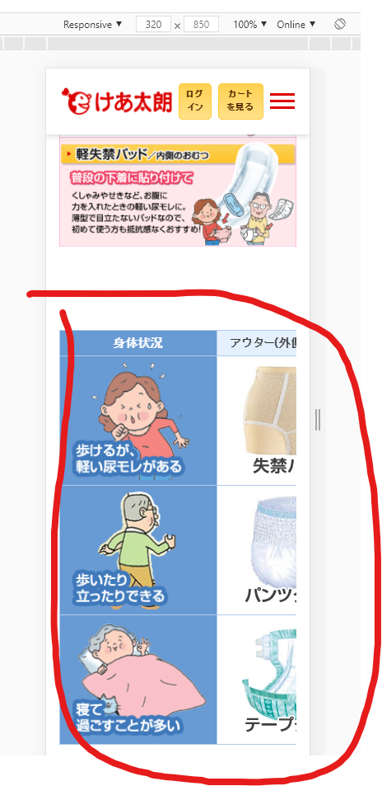
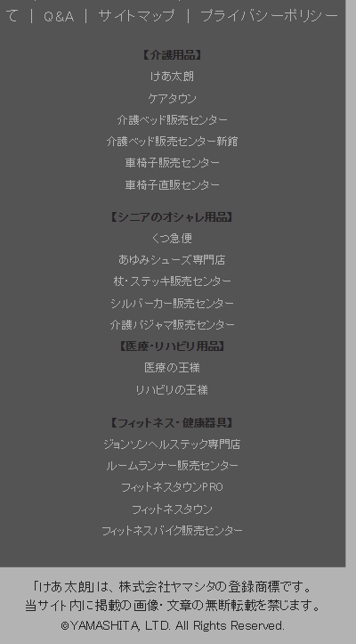
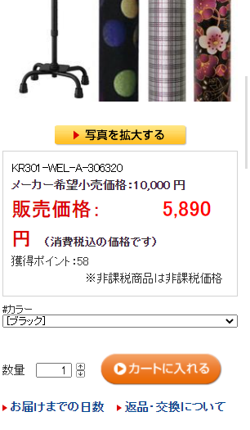

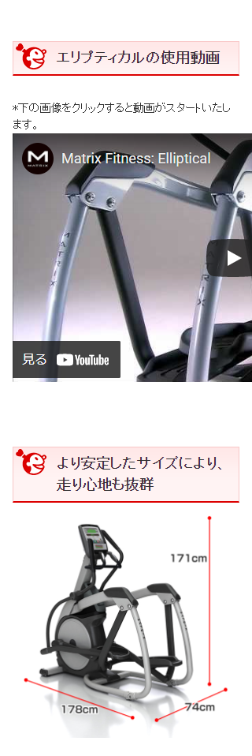
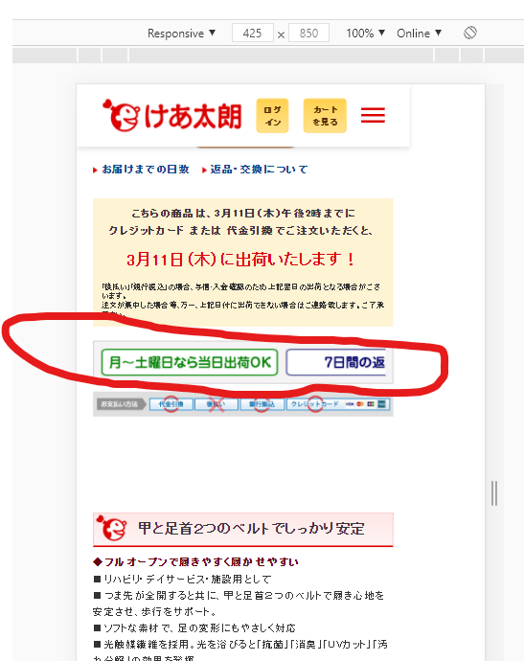
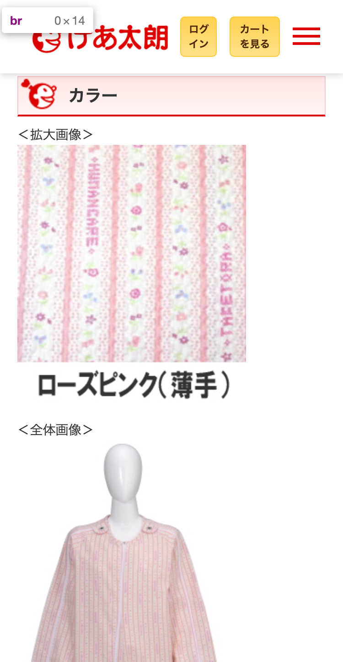
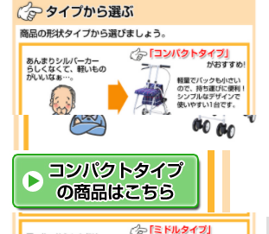

 |  | けあ太郎 | 進捗率 | 進捗率 |  |  |  |  |  |  |  |  | line-height: 1.1; height: 40;
 |  |  |  |  |  |  | tableはみだし | タイトルかぶり | 右側に隙間 | コメントアウトが出てきてる | 値段のフォントと幅がおかしい | 靴縦並び | タイトルはみ出し | 動画・画像はみだし | 俺じゃなきゃ見逃しちゃうね | 画像位置 | 画像横に文字 | 画像が大きい | 画像が切れてる
 | Address | Address | 着手完 | デプロイ済 | 備考 |  | 崩れB | 崩れC | 崩れD | 崩れE | 崩れF | 崩れG | 崩れH | 崩れI | 崩れJ | 崩れK | 崩れL | 崩れM | 崩れN
 | https://caretaro.com/ |  | ○ | ○ |  | 200
 | https://caretaro.com/html/page100.html |  | ○ | ○ |  | 200
 | https://caretaro.com/html/page101.html |  | ○ | ○ |  | 200
 | https://caretaro.com/html/page102.html |  | ○ | ○ |  | 200
 | https://caretaro.com/html/page103.html |  | ○ | ○ |  | 200
 | https://caretaro.com/html/page104.html |  | ○ | ○ | PCでは崩れているがレスポンシブは対応 | 200
 | https://caretaro.com/html/page105.html |  | ○ | ○ |  | 200
 | https://caretaro.com/html/page106.html |  | ○ | ○ | PCでは崩れているがレスポンシブは対応 | 200
 | https://caretaro.com/html/page50.html |  | ○ | ○ |  | 200
 | https://caretaro.com/html/page51.html |  | ○ | ○ |  | 200
 | https://caretaro.com/html/page52.html |  | ○ | ○ |  | 200
 | https://caretaro.com/html/page53.html |  | ○ | ○ |  | 200
 | https://caretaro.com/html/page54.html |  | ○ | ○ |  | 200
 | https://caretaro.com/html/page56.html |  | ○ | ○ |  | 200
 | https://caretaro.com/html/page57.html |  | ○ | ○ |  | 200
 | https://caretaro.com/html/page58.html |  | ○ | ○ |  | 200
 | https://caretaro.com/html/page61.html |  | ○ | ○ |  | 200
 | https://caretaro.com/html/page62.html |  | ○ | ○ |  | 200
 | https://caretaro.com/html/page63.html |  | ○ | ○ |  | 200
 | https://caretaro.com/html/page65.html |  | ○ | ○ |  | 200
 | https://caretaro.com/html/page71.html |  | ○ | ○ |  | 200
 | https://caretaro.com/html/page73.html |  | ○ | ○ |  | 200
 | https://caretaro.com/html/page81.html |  | ○ | ○ |  | 200
 | https://caretaro.com/html/page84.html |  | ○ | ○ |  | 200
 | https://caretaro.com/html/page85.html |  | ○ | ○ | たぶん使われていない | 200
 | https://caretaro.com/html/page87.html |  | ○ | ○ |  | 200
 | https://caretaro.com/html/page90.html |  | ○ | ○ |  | 200
 | https://caretaro.com/html/page92.html |  | ○ | ○ |  | 200
 | https://caretaro.com/html/page93.html |  | × | × | レイアウト崩れすぎて対応不可 | 200
 | https://caretaro.com/html/page94.html |  | × | × |  | 200
 | https://caretaro.com/html/page95.html |  | × | × |  | 200
 | https://caretaro.com/html/page96.html |  | × | × | たぶん使われていない | 200
 | https://caretaro.com/html/page97.html |  | ○ | ○ |  | 200
 | https://caretaro.com/html/page98.html |  | ○ | ○ | たぶん使われていない | 200
 | https://caretaro.com/html/page99.html |  | ○ | ○ |  | 200
 | https://caretaro.com/shop/basket.html |  | ○ | ○ |  | 200
 | https://caretaro.com/shopbrand/001/X/ |  | ○ | ○ |  | 200
 | https://caretaro.com/shopbrand/051/Y/ |  | ○ | ○ |  | 200
 | https://caretaro.com/shopbrand/052/Y/ |  | ○ | ○ |  | 200
 | https://caretaro.com/shopbrand/053/Y/ |  | ○ | ○ |  | 200
 | https://caretaro.com/shopbrand/054/Y/ |  | ○ | ○ |  | 200
 | https://caretaro.com/shopbrand/055/Y/ |  | ○ | ○ |  | 200
 | https://caretaro.com/shopbrand/056/Y/ |  | ○ | ○ |  | 200
 | https://caretaro.com/shopbrand/057/Y/ |  | ○ | ○ |  | 200
 | https://caretaro.com/shopbrand/058/Y/ |  | ○ | ○ |  | 200
 | https://caretaro.com/shopbrand/061/Y/ |  | ○ | ○ |  | 200
 | https://caretaro.com/shopbrand/062/Y/ |  | ○ | ○ |  | 200
 | https://caretaro.com/shopbrand/063/Y/ |  | ○ | ○ |  | 200
 | https://caretaro.com/shopbrand/065/Y/ |  | ○ | ○ |  | 200
 | https://caretaro.com/shopbrand/071/Y/ |  | ○ | ○ | c17 | 200 |  | ○
 | https://caretaro.com/shopbrand/072/Y/ |  | ○ | ○ |  | 200
 | https://caretaro.com/shopbrand/073/Y/ |  | ○ | ○ |  | 200
 | https://caretaro.com/shopbrand/081/Y/ |  | ○ | ○ |  | 200
 | https://caretaro.com/shopbrand/082/Y/ |  | ○ | ○ |  | 200
 | https://caretaro.com/shopbrand/083/Y/ |  | ○ | ○ |  | 200
 | https://caretaro.com/shopbrand/084/Y/ |  | ○ | ○ |  | 200
 | https://caretaro.com/shopbrand/085/Y/ |  | ○ | ○ |  | 200
 | https://caretaro.com/shopbrand/088/Y/ |  | ○ | ○ |  | 200
 | https://caretaro.com/shopbrand/100/Y/ |  | ○ | ○ |  | 200
 | https://caretaro.com/shopbrand/101/X/ |  | ○ | ○ |  | 200
 | https://caretaro.com/shopbrand/102/004/Y/ |  | ○ | ○ | c51? | 200 |  |  |  | ○
 | https://caretaro.com/shopbrand/102/005/Y/ |  | ○ | ○ | c51? | 200 |  |  |  | ○
 | https://caretaro.com/shopbrand/102/006/Y/ |  | ○ | ○ | c51? | 200 |  |  |  | ○
 | https://caretaro.com/shopbrand/102/007/Y/ |  | ○ | ○ | c51 | 200 |  |  | ○ | ○
 | https://caretaro.com/shopbrand/102/008/Y/ |  | ○ | ○ | c51? | 200 |  |  |  | ○
 | https://caretaro.com/shopbrand/102/009/Y/ |  | ○ | ○ | c51? | 200 |  |  |  | ○
 | https://caretaro.com/shopbrand/102/010/Y/ |  | ○ | ○ | c51? | 200 |  |  |  | ○
 | https://caretaro.com/shopbrand/102/011/Y/ |  | ○ | ○ | c51? | 200 |  |  |  | ○
 | https://caretaro.com/shopbrand/102/012/Y/ |  | ○ | ○ | c51? | 200 |  |  |  | ○
 | https://caretaro.com/shopbrand/102/013/Y/ |  | ○ | ○ | c51? | 200 |  |  |  | ○
 | https://caretaro.com/shopbrand/102/014/Y/ |  | ○ | ○ | c51? | 200 |  |  |  | ○
 | https://caretaro.com/shopbrand/102/015/Y/ |  | ○ | ○ | c51? | 200 |  |  |  | ○
 | https://caretaro.com/shopbrand/102/016/Y/ |  | ○ | ○ | c51? | 200 |  |  |  | ○
 | https://caretaro.com/shopbrand/102/017/Y/ |  | ○ | ○ | c51? | 200 |  |  |  | ○
 | https://caretaro.com/shopbrand/102/018/Y/ |  | ○ | ○ | c51 | 200 |  |  | ○ | ○
 | https://caretaro.com/shopbrand/102/019/Y/ |  | ○ | ○ | c51 | 200 |  |  | ○ | ○
 | https://caretaro.com/shopbrand/102/020/Y/ |  | ○ | ○ | c51 | 200 |  |  | ○ | ○
 | https://caretaro.com/shopbrand/102/021/Y/ |  | ○ | ○ | c51 | 200 |  |  | ○ | ○
 | https://caretaro.com/shopbrand/102/023/Y/ |  | ○ | ○ | c51 | 200 |  |  |  | ○
 | https://caretaro.com/shopbrand/102/024/Y/ |  | ○ | ○ | c51 | 200 |  |  |  | ○
 | https://caretaro.com/shopbrand/102/025/Y/ |  | ○ | ○ | c51 | 200 |  |  |  | ○
 | https://caretaro.com/shopbrand/102/026/Y/ |  | ○ | ○ | c51 | 200 |  |  |  | ○
 | https://caretaro.com/shopbrand/102/027/Y/ |  | ○ | ○ | c51 | 200 |  |  |  | ○
 | https://caretaro.com/shopbrand/102/028/Y/ |  | ○ | ○ | c51 | 200 |  |  |  | ○
 | https://caretaro.com/shopbrand/102/030/Y/ |  | ○ | ○ | c51 | 200 |  |  |  | ○
 | https://caretaro.com/shopbrand/102/031/Y/ |  | ○ | ○ | c51 | 200 |  |  |  | ○
 | https://caretaro.com/shopbrand/102/Y/ |  | ○ | ○ | c51 | 200 |  |  | ○
 | https://caretaro.com/shopbrand/103/X/ |  | ○ | ○ | カテゴリーの方を修正（１２８） | 200
 | https://caretaro.com/shopbrand/104/005/Y/price |  | ○ | ○ |  | 200
 | https://caretaro.com/shopbrand/104/006/Y/price |  | ○ | ○ |  | 200 |  |  |  |  |  |  | ○
 | https://caretaro.com/shopbrand/104/007/Y/price |  | ○ | ○ |  | 200
 | https://caretaro.com/shopbrand/104/008/Y/price | https://caretaro.com/shopbrand/104/008/Y/price | ○ | ○ |  | 200
 | https://caretaro.com/shopbrand/104/009/Y/price |  | ○ | ○ |  | 200 |  |  |  |  |  |  | ○
 | https://caretaro.com/shopbrand/104/010/Y/price |  | ○ | ○ |  | 200 |  |  |  |  |  |  | ○
 | https://caretaro.com/shopbrand/104/011/Y/price |  | ○ | ○ |  | 200 |  |  |  |  |  |  | ○
 | https://caretaro.com/shopbrand/104/012/Y/price |  | ○ | ○ |  | 200 |  |  |  |  |  |  | ○
 | https://caretaro.com/shopbrand/104/013/Y/price |  | ○ | ○ |  | 200 |  |  |  |  |  |  | ○
 | https://caretaro.com/shopbrand/104/014/Y/price |  | ○ | ○ |  | 200 |  |  |  |  |  |  | ○
 | https://caretaro.com/shopbrand/104/015/Y/price |  | ○ | ○ |  | 200 |  |  |  |  |  |  | ○
 | https://caretaro.com/shopbrand/104/016/Y/price |  | ○ | ○ |  | 200 |  |  |  |  |  |  | ○
 | https://caretaro.com/shopbrand/104/017/Y/price |  | ○ | ○ |  | 200 |  |  |  |  |  |  | ○
 | https://caretaro.com/shopbrand/104/018/Y/price |  | ○ | ○ |  | 200
 | https://caretaro.com/shopbrand/104/019/Y/price |  | ○ | ○ |  | 200
 | https://caretaro.com/shopbrand/104/020/Y/price |  | ○ | ○ |  | 200
 | https://caretaro.com/shopbrand/104/021/Y/price |  | ○ | ○ |  | 200 |  |  |  |  |  |  | ○
 | https://caretaro.com/shopbrand/104/022/Y/price |  | ○ | ○ |  | 200
 | https://caretaro.com/shopbrand/104/023/Y/price |  | ○ | ○ |  | 200
 | https://caretaro.com/shopbrand/104/024/Y/price |  | ○ | ○ |  | 200
 | https://caretaro.com/shopbrand/104/026/Y/price |  | ○ | ○ |  | 200 |  |  |  |  |  |  | ○
 | https://caretaro.com/shopbrand/104/027/Y/price |  | ○ | ○ |  | 200 |  |  |  |  |  |  | ○
 | https://caretaro.com/shopbrand/104/028/Y/price |  | ○ | ○ |  | 200 |  |  |  |  |  |  | ○
 | https://caretaro.com/shopbrand/104/029/Y/price |  | ○ | ○ |  | 200 |  |  |  |  |  |  | ○
 | https://caretaro.com/shopbrand/104/030/Y/price |  | ○ | ○ |  | 200
 | https://caretaro.com/shopbrand/104/031/Y/price |  | ○ | ○ |  | 200 |  |  |  |  |  |  | ○
 | https://caretaro.com/shopbrand/104/032/Y/price |  | ○ | ○ |  | 200
 | https://caretaro.com/shopbrand/104/033/Y/price |  | ○ | ○ |  | 200
 | https://caretaro.com/shopbrand/104/034/Y/price |  | ○ | ○ |  | 200
 | https://caretaro.com/shopbrand/104/035/Y/price |  | ○ | ○ |  | 200
 | https://caretaro.com/shopbrand/104/036/Y/price |  | ○ | ○ |  | 200
 | https://caretaro.com/shopbrand/104/037/Y/price |  | ○ | ○ |  | 200
 | https://caretaro.com/shopbrand/104/038/Y/price |  | ○ | ○ |  | 200
 | https://caretaro.com/shopbrand/104/039/Y/price |  | ○ | ○ |  | 200
 | https://caretaro.com/shopbrand/104/040/Y/price |  | ○ | ○ |  | 200
 | https://caretaro.com/shopbrand/104/Y/ |  | ○ | ○ | カテゴリーの方を修正（９２） | 200
 | https://caretaro.com/shopbrand/105/X/ |  | ○ | ○ |  | 200
 | https://caretaro.com/shopbrand/106/004/Y/ |  | ○ | ○ |  | 200 |  |  |  |  |  |  | ○
 | https://caretaro.com/shopbrand/106/004/Y/page1/price/ |  | ○ | ○ |  | 200 |  |  |  |  |  |  | ○
 | https://caretaro.com/shopbrand/106/005/Y/ |  | ○ | ○ |  | 200 |  |  |  |  |  |  | ○
 | https://caretaro.com/shopbrand/106/005/Y/page1/price/ |  | ○ | ○ |  | 200 |  |  |  |  |  |  | ○
 | https://caretaro.com/shopbrand/106/006/Y/ |  | ○ | ○ |  | 200 |  |  |  |  |  |  | ○
 | https://caretaro.com/shopbrand/106/006/Y/page1/price/ |  | ○ | ○ |  | 200 |  |  |  |  |  |  | ○
 | https://caretaro.com/shopbrand/106/007/Y/ |  | ○ | ○ |  | 200 |  |  |  |  |  |  | ○
 | https://caretaro.com/shopbrand/106/007/Y/page1/price/ |  | ○ | ○ |  | 200 |  |  |  |  |  |  | ○
 | https://caretaro.com/shopbrand/106/012/Y/price |  | ○ | ○ |  | 200 |  |  |  |  |  |  | ○
 | https://caretaro.com/shopbrand/106/026/Y/ |  | ○ | ○ |  | 200 |  |  |  |  |  |  | ○
 | https://caretaro.com/shopbrand/106/035/Y/ |  | ○ | ○ |  | 200 |  |  |  |  |  |  | ○
 | https://caretaro.com/shopbrand/106/036/Y/ |  | ○ | ○ |  | 200 |  |  |  |  |  |  | ○
 | https://caretaro.com/shopbrand/106/036/Y/page1/price/ |  | ○ | ○ |  | 200 |  |  |  |  |  |  | ○
 | https://caretaro.com/shopbrand/106/037/Y/ |  | ○ | ○ |  | 200 |  |  |  |  |  |  | ○
 | https://caretaro.com/shopbrand/106/037/Y/page1/price/ |  | ○ | ○ |  | 200 |  |  |  |  |  |  | ○
 | https://caretaro.com/shopbrand/106/038/Y/ |  | ○ | ○ |  | 200 |  |  |  |  |  |  | ○
 | https://caretaro.com/shopbrand/106/038/Y/page1/price/ |  | ○ | ○ |  | 200 |  |  |  |  |  |  | ○
 | https://caretaro.com/shopbrand/106/Y/ |  | ○ | ○ |  | 200
 | https://caretaro.com/shopbrand/107/X/ |  | ○ | ○ |  | 200
 | https://caretaro.com/shopbrand/108/004/Y/price |  | ○ | ○ |  | 200
 | https://caretaro.com/shopbrand/108/005/Y/price |  | ○ | ○ |  | 200
 | https://caretaro.com/shopbrand/108/006/Y/price |  | ○ | ○ |  | 200
 | https://caretaro.com/shopbrand/108/007/Y/price |  | ○ | ○ |  | 200
 | https://caretaro.com/shopbrand/108/008/Y/price |  | ○ | ○ |  | 200
 | https://caretaro.com/shopbrand/108/009/Y/price |  | ○ | ○ |  | 200
 | https://caretaro.com/shopbrand/108/010/Y/price |  | ○ | ○ |  | 200
 | https://caretaro.com/shopbrand/108/011/Y/price |  | ○ | ○ |  | 200
 | https://caretaro.com/shopbrand/108/Y/ |  | ○ | ○ |  | 200
 | https://caretaro.com/shopbrand/109/X/ |  | ○ | ○ |  | 200
 | https://caretaro.com/shopbrand/110/004/Y/price |  | ○ | ○ |  | 200
 | https://caretaro.com/shopbrand/110/005/Y/price |  | ○ | ○ |  | 200
 | https://caretaro.com/shopbrand/110/006/Y/price |  | ○ | ○ |  | 200
 | https://caretaro.com/shopbrand/110/007/Y/price |  | ○ | ○ |  | 200
 | https://caretaro.com/shopbrand/110/008/Y/price |  | ○ | ○ |  | 200
 | https://caretaro.com/shopbrand/110/009/Y/price |  | ○ | ○ |  | 200
 | https://caretaro.com/shopbrand/110/010/Y/price |  | ○ | ○ |  | 200
 | https://caretaro.com/shopbrand/110/011/Y/price |  | ○ | ○ |  | 200
 | https://caretaro.com/shopbrand/110/012/Y/price |  | ○ | ○ |  | 200
 | https://caretaro.com/shopbrand/110/013/Y/price |  | ○ | ○ |  | 200
 | https://caretaro.com/shopbrand/110/Y/ |  | ○ | ○ |  | 200
 | https://caretaro.com/shopbrand/111/X/ |  | ○ | ○ |  | 200
 | https://caretaro.com/shopbrand/112/018/Y/price |  | ○ | ○ |  | 200
 | https://caretaro.com/shopbrand/112/019/Y/price |  | ○ | ○ |  | 200
 | https://caretaro.com/shopbrand/112/020/Y/price |  | ○ | ○ |  | 200
 | https://caretaro.com/shopbrand/112/021/Y/price |  | ○ | ○ |  | 200
 | https://caretaro.com/shopbrand/112/022/Y/price |  | ○ | ○ |  | 200
 | https://caretaro.com/shopbrand/112/023/Y/price |  | ○ | ○ |  | 200
 | https://caretaro.com/shopbrand/112/027/Y/price |  | ○ | ○ |  | 200
 | https://caretaro.com/shopbrand/112/Y/ |  | ○ | ○ |  | 200
 | https://caretaro.com/shopbrand/113/X/ |  | ○ | ○ |  | 200
 | https://caretaro.com/shopbrand/114/006/Y/price |  | ○ | ○ |  | 200
 | https://caretaro.com/shopbrand/114/007/Y/price |  | ○ | ○ |  | 200
 | https://caretaro.com/shopbrand/114/008/Y/price |  | ○ | ○ |  | 200
 | https://caretaro.com/shopbrand/114/009/Y/price |  | ○ | ○ |  | 200
 | https://caretaro.com/shopbrand/114/Y/ |  | ○ | ○ |  | 200
 | https://caretaro.com/shopbrand/115/X/ |  | ○ | ○ |  | 200
 | https://caretaro.com/shopbrand/116/Y/ |  | ○ | ○ |  | 200
 | https://caretaro.com/shopbrand/117/X/ |  | ○ | ○ |  | 200
 | https://caretaro.com/shopbrand/118/Y/ |  | ○ | ○ |  | 200
 | https://caretaro.com/shopbrand/119/X/ |  | ○ | ○ |  | 200
 | https://caretaro.com/shopbrand/121/X/ |  | ○ | ○ |  | 200
 | https://caretaro.com/shopbrand/123/X/ |  | ○ | ○ |  | 200
 | https://caretaro.com/shopbrand/124/012/Y/ |  | ○ | ○ |  | 200
 | https://caretaro.com/shopbrand/125/X/ |  | ○ | ○ | カテゴリーぺ時修正すればOK | 200
 | https://caretaro.com/shopbrand/126/Y/ |  | ○ | ○ |  | 200 |  |  |  |  |  |  | ○
 | https://caretaro.com/shopbrand/129/X/ |  | ○ | ○ |  | 200
 | https://caretaro.com/shopbrand/130/Y/ |  | ○ | ○ |  | 200 |  |  |  |  |  |  | ○
 | https://caretaro.com/shopbrand/151/Y/ |  | ○ | ○ |  | 200
 | https://caretaro.com/shopbrand/152/Y/ |  | ○ | ○ |  | 200
 | https://caretaro.com/shopbrand/153/Y/ |  | ○ | ○ |  | 200
 | https://caretaro.com/shopbrand/154/Y/ |  | ○ | ○ |  | 200
 | https://caretaro.com/shopbrand/155/Y/ |  | ○ | ○ |  | 200
 | https://caretaro.com/shopbrand/156/Y/ |  | ○ | ○ |  | 200
 | https://caretaro.com/shopbrand/157/Y/ |  | ○ | ○ |  | 200
 | https://caretaro.com/shopbrand/158/Y/ |  | ○ | ○ |  | 200
 | https://caretaro.com/shopbrand/159/Y/ |  | ○ | ○ |  | 200 |  |  |  |  |  |  | ○
 | https://caretaro.com/shopbrand/160/Y/ |  | ○ | ○ |  | 200
 | https://caretaro.com/shopbrand/161/Y/ |  | ○ | ○ |  | 200
 | https://caretaro.com/shopbrand/162/Y/ |  | ○ | ○ |  | 200
 | https://caretaro.com/shopbrand/163/Y/ |  | ○ | ○ |  | 200
 | https://caretaro.com/shopbrand/164/Y/ |  | ○ | ○ |  | 200
 | https://caretaro.com/shopbrand/165/Y/ |  | ○ | ○ |  | 200
 | https://caretaro.com/shopbrand/166/Y/ |  | ○ | ○ |  | 200
 | https://caretaro.com/shopbrand/167/001/Y/page1/price/ |  | ○ | ○ |  | 200 |  |  |  |  |  |  | ○
 | https://caretaro.com/shopbrand/167/002/Y/page1/price/ |  | ○ | ○ |  | 200 |  |  |  |  |  |  | ○
 | https://caretaro.com/shopbrand/167/003/Y/page1/price/ |  | ○ | ○ |  | 200
 | https://caretaro.com/shopbrand/167/007/Y/page1/price/ |  | ○ | ○ |  | 200 |  |  |  |  |  |  | ○
 | https://caretaro.com/shopbrand/167/Y/ |  | ○ | ○ |  | 200
 | https://caretaro.com/shopbrand/168/Y/ |  | ○ | ○ |  | 200
 | https://caretaro.com/shopbrand/169/Y/ |  | ○ | ○ |  | 200
 | https://caretaro.com/shopbrand/170/Y/ |  | ○ | ○ |  | 200
 | https://caretaro.com/shopbrand/171/002/Y/price |  | ○ | ○ |  | 200
 | https://caretaro.com/shopbrand/171/003/Y/price |  | ○ | ○ |  | 200
 | https://caretaro.com/shopbrand/171/004/Y/price |  | ○ | ○ |  | 200
 | https://caretaro.com/shopbrand/171/005/Y/price |  | ○ | ○ |  | 200
 | https://caretaro.com/shopbrand/171/006/Y/price |  | ○ | ○ |  | 200
 | https://caretaro.com/shopbrand/171/007/Y/price |  | ○ | ○ |  | 200
 | https://caretaro.com/shopbrand/171/008/Y/price |  | ○ | ○ |  | 200
 | https://caretaro.com/shopbrand/171/009/Y/price |  | ○ | ○ |  | 200
 | https://caretaro.com/shopbrand/171/Y/ |  | ○ | ○ |  | 200
 | https://caretaro.com/shopbrand/172/001/Y/ |  | ○ | ○ |  | 200
 | https://caretaro.com/shopbrand/172/002/Y/ |  | ○ | ○ | c73? | 200 |  |  | ○
 | https://caretaro.com/shopbrand/172/003/Y/ |  | ○ | ○ | c73? | 200 |  |  | ○
 | https://caretaro.com/shopbrand/172/004/Y/ |  | ○ | ○ |  | 200
 | https://caretaro.com/shopbrand/172/005/Y/ |  | ○ | ○ | c73? | 200 |  |  | ○
 | https://caretaro.com/shopbrand/172/006/Y/ |  | ○ | ○ | c73? | 200 |  |  | ○
 | https://caretaro.com/shopbrand/172/007/Y/ |  | ○ | ○ | c73? | 200 |  |  | ○
 | https://caretaro.com/shopbrand/172/008/Y/ |  | ○ | ○ | c73? | 200 |  |  | ○
 | https://caretaro.com/shopbrand/172/013/Y/ |  | ○ | ○ | c73? | 200 |  |  | ○
 | https://caretaro.com/shopbrand/172/014/Y/ |  | ○ | ○ | c73? | 200 |  |  | ○
 | https://caretaro.com/shopbrand/172/015/Y/ |  | ○ | ○ | c73? | 200 |  |  | ○
 | https://caretaro.com/shopbrand/172/016/Y/ |  | ○ | ○ | c73? | 200 |  |  | ○
 | https://caretaro.com/shopbrand/172/017/Y/ |  | ○ | ○ | c73? | 200 |  |  | ○
 | https://caretaro.com/shopbrand/172/019/Y/ |  | ○ | ○ | c73? | 200 |  |  | ○
 | https://caretaro.com/shopbrand/172/Y/ |  | ○ | ○ |  | 200
 | https://caretaro.com/shopbrand/173/Y/ |  | ○ | ○ |  | 200
 | https://caretaro.com/shopbrand/174/010/Y/price |  | ○ | ○ |  | 200
 | https://caretaro.com/shopbrand/174/011/Y/price |  | ○ | ○ |  | 200
 | https://caretaro.com/shopbrand/174/012/Y/price |  | ○ | ○ |  | 200
 | https://caretaro.com/shopbrand/174/013/Y/price |  | ○ | ○ |  | 200
 | https://caretaro.com/shopbrand/174/Y/ |  | ○ | ○ |  | 200
 | https://caretaro.com/shopbrand/175/009/Y/price |  | ○ | ○ |  | 200
 | https://caretaro.com/shopbrand/175/010/Y/price |  | ○ | ○ |  | 200
 | https://caretaro.com/shopbrand/175/011/Y/price |  | ○ | ○ |  | 200
 | https://caretaro.com/shopbrand/175/012/Y/price |  | ○ | ○ |  | 200
 | https://caretaro.com/shopbrand/175/Y/ |  | ○ | ○ |  | 200
 | https://caretaro.com/shopbrand/176/Y/ |  | ○ | ○ |  | 200 |  |  |  |  |  |  | ○
 | https://caretaro.com/shopbrand/177/Y/ |  | ○ | ○ |  | 200 |  |  |  |  |  |  | ○
 | https://caretaro.com/shopbrand/178/007/Y/ |  | ○ | ○ |  | 200 |  |  |  |  |  |  | ○
 | https://caretaro.com/shopbrand/178/Y/ |  | ○ | ○ |  | 200
 | https://caretaro.com/shopbrand/179/015/Y/ |  | ○ | ○ |  | 200 |  |  |  |  |  |  | ○
 | https://caretaro.com/shopbrand/179/Y/ |  | ○ | ○ |  | 200 |  |  |  |  |  |  | ○
 | https://caretaro.com/shopbrand/180/007/Y/ |  | ○ | ○ |  | 200
 | https://caretaro.com/shopbrand/180/Y/ |  | ○ | ○ |  | 200
 | https://caretaro.com/shopbrand/181/Y/ |  | ○ | ○ |  | 200 |  |  |  |  |  |  | ○
 | https://caretaro.com/shopbrand/182/Y/ |  | ○ | ○ |  | 200 |  |  |  |  |  |  | ○
 | https://caretaro.com/shopbrand/183/Y/ |  | ○ | ○ |  | 200
 | https://caretaro.com/shopbrand/184/Y/ |  | ○ | ○ |  | 200
 | https://caretaro.com/shopbrand/185/Y/ |  | ○ | ○ |  | 200
 | https://caretaro.com/shopbrand/186/Y/ |  | ○ | ○ |  | 200
 | https://caretaro.com/shopbrand/187/Y/ |  | ○ | ○ |  | 200
 | https://caretaro.com/shopbrand/188/Y/ |  | ○ | ○ |  | 200
 | https://caretaro.com/shopbrand/189/Y/ |  | ○ | ○ |  | 200
 | https://caretaro.com/shopbrand/190/Y/ |  | ○ | ○ |  | 200
 | https://caretaro.com/shopbrand/191/Y/ |  | ○ | ○ |  | 200
 | https://caretaro.com/shopbrand/196/Y/ |  | ○ | ○ |  | 200
 | https://caretaro.com/shopbrand/197/Y/ |  | ○ | ○ |  | 200
 | https://caretaro.com/shopbrand/198/001/Y/ |  | ○ | ○ |  | 200
 | https://caretaro.com/shopbrand/198/002/Y/ |  | ○ | ○ |  | 200
 | https://caretaro.com/shopbrand/198/003/Y/ |  | ○ | ○ |  | 200
 | https://caretaro.com/shopbrand/198/004/Y/ |  | ○ | ○ |  | 200 |  |  |  |  |  |  | ○
 | https://caretaro.com/shopbrand/198/005/Y/ |  | ○ | ○ |  | 200 |  |  |  |  |  |  | ○
 | https://caretaro.com/shopbrand/198/Y/ |  | ○ | ○ |  | 200
 | https://caretaro.com/shopbrand/201/017/Y/ |  | ○ | ○ |  | 200
 | https://caretaro.com/shopbrand/201/018/Y/ |  | ○ | ○ |  | 200
 | https://caretaro.com/shopbrand/201/Y/ |  | ○ | ○ |  | 200
 | https://caretaro.com/shopbrand/202/Y/ |  | ○ | ○ |  | 200
 | https://caretaro.com/shopbrand/260/Y/ |  | ○ | ○ |  | 200
 | https://caretaro.com/shopbrand/261/Y/ |  | ○ | ○ |  | 200
 | https://caretaro.com/shopbrand/262/Y/ |  | ○ | ○ |  | 200
 | https://caretaro.com/shopbrand/280/Y/ |  | ○ | ○ |  | 200
 | https://caretaro.com/shopbrand/281/Y/ |  | ○ | ○ |  | 200
 | https://caretaro.com/shopbrand/300/Y/ |  | ○ | ○ |  | 200
 | https://caretaro.com/shopbrand/301/X/ |  | ○ | ○ |  | 200
 | https://caretaro.com/shopbrand/302/004/Y/ |  | ○ | ○ |  | 200
 | https://caretaro.com/shopbrand/302/004/Y/order/ |  | ○ | ○ |  | 200
 | https://caretaro.com/shopbrand/302/005/Y/ |  | ○ | ○ |  | 200
 | https://caretaro.com/shopbrand/302/005/Y/order/ |  | ○ | ○ |  | 200
 | https://caretaro.com/shopbrand/302/006/Y/ |  | ○ | ○ |  | 200
 | https://caretaro.com/shopbrand/302/006/Y/order/ |  | ○ | ○ |  | 200
 | https://caretaro.com/shopbrand/302/007/Y/ |  | ○ | ○ |  | 200
 | https://caretaro.com/shopbrand/302/007/Y/price |  | ○ | ○ |  | 200
 | https://caretaro.com/shopbrand/302/008/Y/ |  | ○ | ○ |  | 200
 | https://caretaro.com/shopbrand/302/008/Y/price |  | ○ | ○ |  | 200
 | https://caretaro.com/shopbrand/302/009/Y/price |  | ○ | ○ |  | 200
 | https://caretaro.com/shopbrand/302/011/Y/price |  | ○ | ○ |  | 200
 | https://caretaro.com/shopbrand/302/012/Y/page1/order/ |  | ○ | ○ |  | 200
 | https://caretaro.com/shopbrand/302/013/Y/price |  | ○ | ○ |  | 200
 | https://caretaro.com/shopbrand/302/014/Y/price |  | ○ | ○ |  | 200
 | https://caretaro.com/shopbrand/302/015/Y/price |  | ○ | ○ |  | 200
 | https://caretaro.com/shopbrand/302/016/Y/price |  | ○ | ○ |  | 200
 | https://caretaro.com/shopbrand/302/017/Y/order |  | ○ | ○ |  | 200
 | https://caretaro.com/shopbrand/302/018/Y/order |  | ○ | ○ |  | 200
 | https://caretaro.com/shopbrand/302/019/Y/order |  | ○ | ○ |  | 200
 | https://caretaro.com/shopbrand/302/020/Y/order |  | ○ | ○ |  | 200
 | https://caretaro.com/shopbrand/302/021/Y/order |  | ○ | ○ |  | 200
 | https://caretaro.com/shopbrand/302/022/Y/order/ |  | ○ | ○ |  | 200
 | https://caretaro.com/shopbrand/302/023/Y/price |  | ○ | ○ |  | 200
 | https://caretaro.com/shopbrand/302/024/Y/price |  | ○ | ○ |  | 200
 | https://caretaro.com/shopbrand/302/025/Y/order/ |  | ○ | ○ |  | 200 |  |  |  |  |  |  | ○
 | https://caretaro.com/shopbrand/302/027/Y/order/ |  | ○ | ○ |  | 200
 | https://caretaro.com/shopbrand/302/028/Y/order |  | ○ | ○ |  | 200
 | https://caretaro.com/shopbrand/302/029/Y/order/ |  | ○ | ○ |  | 200
 | https://caretaro.com/shopbrand/302/030/Y/order/ |  | ○ | ○ |  | 200
 | https://caretaro.com/shopbrand/302/031/Y/price |  | ○ | ○ |  | 200
 | https://caretaro.com/shopbrand/302/032/Y/price |  | ○ | ○ |  | 200
 | https://caretaro.com/shopbrand/302/033/Y/price |  | ○ | ○ |  | 200
 | https://caretaro.com/shopbrand/302/034/Y/price |  | ○ | ○ |  | 200
 | https://caretaro.com/shopbrand/302/035/Y/price |  | ○ | ○ |  | 200
 | https://caretaro.com/shopbrand/302/036/Y/price |  | ○ | ○ |  | 200
 | https://caretaro.com/shopbrand/302/037/Y/price |  | ○ | ○ |  | 200
 | https://caretaro.com/shopbrand/302/070/Y/order/ |  | ○ | ○ |  | 200
 | https://caretaro.com/shopbrand/302/071/Y/order/ |  | ○ | ○ |  | 200
 | https://caretaro.com/shopbrand/302/072/Y/price |  | ○ | ○ |  | 200
 | https://caretaro.com/shopbrand/302/073/Y/order/ |  | ○ | ○ |  | 200
 | https://caretaro.com/shopbrand/302/074/Y/order/ |  | ○ | ○ |  | 200
 | https://caretaro.com/shopbrand/302/075/Y/order/ |  | ○ | ○ |  | 200
 | https://caretaro.com/shopbrand/302/076/Y/order/ |  | ○ | ○ |  | 200 |  |  |  |  |  |  | ○
 | https://caretaro.com/shopbrand/302/077/Y/order/ |  | ○ | ○ |  | 200
 | https://caretaro.com/shopbrand/302/078/Y/price |  | ○ | ○ |  | 200
 | https://caretaro.com/shopbrand/302/079/Y/order/ |  | ○ | ○ |  | 200
 | https://caretaro.com/shopbrand/302/080/Y/order/ |  | ○ | ○ |  | 200
 | https://caretaro.com/shopbrand/302/081/Y/order/ |  | ○ | ○ |  | 200
 | https://caretaro.com/shopbrand/302/082/Y/order/ |  | ○ | ○ |  | 200
 | https://caretaro.com/shopbrand/302/083/Y/order/ |  | ○ | ○ |  | 200
 | https://caretaro.com/shopbrand/302/084/Y/price |  | ○ | ○ |  | 200
 | https://caretaro.com/shopbrand/302/085/Y/ |  | ○ | ○ |  | 200
 | https://caretaro.com/shopbrand/302/085/Y/order/ |  | ○ | ○ |  | 200
 | https://caretaro.com/shopbrand/302/086/Y/price |  | ○ | ○ |  | 200
 | https://caretaro.com/shopbrand/302/087/Y/price |  | ○ | ○ |  | 200
 | https://caretaro.com/shopbrand/303/X/ |  | ○ | ○ |  | 200
 | https://caretaro.com/shopbrand/304/004/Y/ |  | ○ | ○ |  | 200
 | https://caretaro.com/shopbrand/304/005/Y/ |  | ○ | ○ |  | 200
 | https://caretaro.com/shopbrand/304/005/Y/price |  | ○ | ○ |  | 200
 | https://caretaro.com/shopbrand/304/006/Y/ |  | ○ | ○ |  | 200
 | https://caretaro.com/shopbrand/304/008/Y/ |  | ○ | ○ |  | 200
 | https://caretaro.com/shopbrand/304/009/Y/ |  | ○ | ○ |  | 200
 | https://caretaro.com/shopbrand/304/010/Y/order/ |  | ○ | ○ |  | 200
 | https://caretaro.com/shopbrand/304/011/Y/order/ |  | ○ | ○ |  | 200
 | https://caretaro.com/shopbrand/304/012/Y/ |  | ○ | ○ |  | 200
 | https://caretaro.com/shopbrand/304/013/Y/ |  | ○ | ○ |  | 200 |  |  |  |  |  |  | ○
 | https://caretaro.com/shopbrand/304/014/Y/order/ |  | ○ | ○ |  | 200 |  |  |  |  |  |  | ○
 | https://caretaro.com/shopbrand/304/015/Y/order/ |  | ○ | ○ |  | 200
 | https://caretaro.com/shopbrand/304/016/Y/ |  | ○ | ○ |  | 200
 | https://caretaro.com/shopbrand/304/017/Y/ |  | ○ | ○ |  | 200 |  |  |  |  |  |  | ○
 | https://caretaro.com/shopbrand/304/018/Y/ |  | ○ | ○ |  | 200 |  |  |  |  |  |  | ○
 | https://caretaro.com/shopbrand/304/019/Y/ |  | ○ | ○ |  | 200 |  |  |  |  |  |  | ○
 | https://caretaro.com/shopbrand/304/020/Y/order/ |  | ○ | ○ |  | 200
 | https://caretaro.com/shopbrand/304/021/Y/order/ |  | ○ | ○ |  | 200 |  |  |  |  |  |  | ○
 | https://caretaro.com/shopbrand/304/022/Y/order/ |  | ○ | ○ |  | 200
 | https://caretaro.com/shopbrand/304/023/Y/ |  | ○ | ○ |  | 200
 | https://caretaro.com/shopbrand/304/024/Y/ |  | ○ | ○ |  | 200
 | https://caretaro.com/shopbrand/304/025/Y/ |  | ○ | ○ |  | 200
 | https://caretaro.com/shopbrand/304/026/Y/ |  | ○ | ○ |  | 200 |  |  |  |  |  |  | ○
 | https://caretaro.com/shopbrand/304/027/Y/ |  | ○ | ○ |  | 200
 | https://caretaro.com/shopbrand/304/027/Y/order/ |  | ○ | ○ |  | 200
 | https://caretaro.com/shopbrand/304/028/Y/ |  | ○ | ○ |  | 200
 | https://caretaro.com/shopbrand/304/029/Y/ |  | ○ | ○ |  | 200
 | https://caretaro.com/shopbrand/304/030/Y/order/ |  | ○ | ○ |  | 200
 | https://caretaro.com/shopbrand/304/031/Y/ |  | ○ | ○ |  | 200
 | https://caretaro.com/shopbrand/304/032/Y/ |  | ○ | ○ |  | 200
 | https://caretaro.com/shopbrand/304/033/Y/order/ |  | ○ | ○ |  | 200 |  |  |  |  |  |  | ○
 | https://caretaro.com/shopbrand/304/034/Y/ |  | ○ | ○ |  | 200
 | https://caretaro.com/shopbrand/304/035/Y/ |  | ○ | ○ |  | 200 |  |  |  |  |  |  | ○
 | https://caretaro.com/shopbrand/304/036/Y/ |  | ○ | ○ |  | 200
 | https://caretaro.com/shopbrand/304/036/Y/price |  | ○ | ○ |  | 200
 | https://caretaro.com/shopbrand/304/037/Y/ |  | ○ | ○ |  | 200
 | https://caretaro.com/shopbrand/304/037/Y/price |  | ○ | ○ |  | 200
 | https://caretaro.com/shopbrand/304/038/Y/ |  | ○ | ○ |  | 200
 | https://caretaro.com/shopbrand/304/038/Y/price |  | ○ | ○ |  | 200
 | https://caretaro.com/shopbrand/304/039/Y/ |  | ○ | ○ |  | 200
 | https://caretaro.com/shopbrand/304/039/Y/price |  | ○ | ○ |  | 200
 | https://caretaro.com/shopbrand/304/040/Y/ |  | ○ | ○ |  | 200
 | https://caretaro.com/shopbrand/304/040/Y/price |  | ○ | ○ |  | 200
 | https://caretaro.com/shopbrand/304/042/Y/ |  | ○ | ○ |  | 200
 | https://caretaro.com/shopbrand/304/043/Y/order/ |  | ○ | ○ |  | 200
 | https://caretaro.com/shopbrand/304/043/Y/price |  | ○ | ○ |  | 200
 | https://caretaro.com/shopbrand/304/044/Y/ |  | ○ | ○ |  | 200
 | https://caretaro.com/shopbrand/304/044/Y/price |  | ○ | ○ |  | 200
 | https://caretaro.com/shopbrand/304/045/Y/ |  | ○ | ○ |  | 200
 | https://caretaro.com/shopbrand/304/045/Y/price |  | ○ | ○ |  | 200
 | https://caretaro.com/shopbrand/304/046/Y/price |  | ○ | ○ |  | 200
 | https://caretaro.com/shopbrand/304/047/Y/ |  | ○ | ○ |  | 200
 | https://caretaro.com/shopbrand/304/047/Y/price |  | ○ | ○ |  | 200
 | https://caretaro.com/shopbrand/304/048/Y/ |  | ○ | ○ |  | 200
 | https://caretaro.com/shopbrand/304/048/Y/price |  | ○ | ○ |  | 200
 | https://caretaro.com/shopbrand/304/049/Y/ |  | ○ | ○ |  | 200
 | https://caretaro.com/shopbrand/304/049/Y/price |  | ○ | ○ |  | 200
 | https://caretaro.com/shopbrand/305/X/ |  | ○ | ○ |  | 200
 | https://caretaro.com/shopbrand/306/005/Y/ |  | ○ | ○ |  | 200
 | https://caretaro.com/shopbrand/306/006/Y/ |  | ○ | ○ |  | 200
 | https://caretaro.com/shopbrand/306/018/Y/ |  | ○ | ○ |  | 200
 | https://caretaro.com/shopbrand/306/021/Y/ |  | ○ | ○ |  | 200
 | https://caretaro.com/shopbrand/306/040/Y/ |  | ○ | ○ |  | 200
 | https://caretaro.com/shopbrand/306/Y/ |  | ○ | ○ |  | 200
 | https://caretaro.com/shopbrand/307/X/ |  | ○ | ○ |  | 200
 | https://caretaro.com/shopbrand/308/009/Y/ |  | ○ | ○ |  | 200 |  |  |  |  |  |  | ○
 | https://caretaro.com/shopbrand/308/022/Y/ |  | ○ | ○ |  | 200
 | https://caretaro.com/shopbrand/308/023/Y/ |  | ○ | ○ |  | 200 |  |  |  |  |  |  | ○
 | https://caretaro.com/shopbrand/308/Y/ |  | ○ | ○ |  | 200
 | https://caretaro.com/shopbrand/309/X/ |  | ○ | ○ |  | 200
 | https://caretaro.com/shopbrand/310/004/Y/ |  | ○ | ○ |  | 200
 | https://caretaro.com/shopbrand/310/005/Y/ |  | ○ | ○ |  | 200
 | https://caretaro.com/shopbrand/310/006/Y/ |  | ○ | ○ |  | 200
 | https://caretaro.com/shopbrand/310/007/Y/ |  | ○ | ○ |  | 200
 | https://caretaro.com/shopbrand/310/008/Y/ |  | ○ | ○ |  | 200
 | https://caretaro.com/shopbrand/310/009/Y/ |  | ○ | ○ |  | 200
 | https://caretaro.com/shopbrand/310/010/Y/ |  | ○ | ○ |  | 200
 | https://caretaro.com/shopbrand/310/011/Y/ |  | ○ | ○ |  | 200
 | https://caretaro.com/shopbrand/310/013/Y/ |  | ○ | ○ |  | 200
 | https://caretaro.com/shopbrand/310/014/Y/ |  | ○ | ○ |  | 200
 | https://caretaro.com/shopbrand/310/015/Y/ |  | ○ | ○ |  | 200
土井 | https://caretaro.com/shopbrand/310/016/Y/ |  | ○ | ○ |  | 200
 | https://caretaro.com/shopbrand/310/018/Y/ |  | ○ | ○ |  | 200
 | https://caretaro.com/shopbrand/310/019/Y/ |  | ○ | ○ |  | 200
 | https://caretaro.com/shopbrand/310/020/Y/ |  | ○ | ○ |  | 200 |  |  |  |  |  |  | ○
 | https://caretaro.com/shopbrand/310/021/Y/ |  | ○ | ○ |  | 200
 | https://caretaro.com/shopbrand/310/022/Y/ |  | ○ | ○ |  | 200
 | https://caretaro.com/shopbrand/310/023/Y/ |  | ○ | ○ |  | 200 |  |  |  |  |  |  | ○
 | https://caretaro.com/shopbrand/310/024/Y/ |  | ○ | ○ |  | 200 |  |  |  |  |  |  | ○
 | https://caretaro.com/shopbrand/310/025/Y/ |  | ○ | ○ |  | 200 |  |  |  |  |  |  | ○
 | https://caretaro.com/shopbrand/310/026/Y/ |  | ○ | ○ |  | 200
 | https://caretaro.com/shopbrand/310/027/Y/ |  | ○ | ○ |  | 200
 | https://caretaro.com/shopbrand/310/028/Y/ |  | ○ | ○ |  | 200 |  |  |  |  |  |  | ○
 | https://caretaro.com/shopbrand/310/031/Y/ |  | ○ | ○ |  | 200
 | https://caretaro.com/shopbrand/310/032/Y/ |  | ○ | ○ |  | 200
 | https://caretaro.com/shopbrand/310/033/Y/ |  | ○ | ○ |  | 200
 | https://caretaro.com/shopbrand/310/034/Y/ |  | ○ | ○ |  | 200
 | https://caretaro.com/shopbrand/310/035/Y/ |  | ○ | ○ |  | 200
 | https://caretaro.com/shopbrand/310/036/Y/ |  | ○ | ○ |  | 200
 | https://caretaro.com/shopbrand/310/037/Y/ |  | ○ | ○ |  | 200
 | https://caretaro.com/shopbrand/310/039/Y/ |  | ○ | ○ |  | 200
 | https://caretaro.com/shopbrand/310/040/Y/ |  | ○ | ○ |  | 200
 | https://caretaro.com/shopbrand/310/041/Y/ |  | ○ | ○ |  | 200 |  |  |  |  |  |  | ○
 | https://caretaro.com/shopbrand/310/042/Y/ |  | ○ | ○ |  | 200 |  |  |  |  |  |  | ○
 | https://caretaro.com/shopbrand/310/043/Y/ |  | ○ | ○ |  | 200
 | https://caretaro.com/shopbrand/310/044/Y/ |  | ○ | ○ |  | 200
 | https://caretaro.com/shopbrand/310/045/Y/ |  | ○ | ○ |  | 200
 | https://caretaro.com/shopbrand/310/046/Y/ |  | ○ | ○ |  | 200 |  |  |  |  |  |  | ○
 | https://caretaro.com/shopbrand/310/048/Y/ |  | ○ | ○ |  | 200
 | https://caretaro.com/shopbrand/310/050/Y/ |  | ○ | ○ |  | 200
 | https://caretaro.com/shopbrand/310/051/Y/ |  | ○ | ○ |  | 200
 | https://caretaro.com/shopbrand/310/052/Y/ |  | ○ | ○ |  | 200
 | https://caretaro.com/shopbrand/310/053/Y/ |  | ○ | ○ |  | 200
 | https://caretaro.com/shopbrand/310/054/Y/ |  | ○ | ○ |  | 200
 | https://caretaro.com/shopbrand/310/055/Y/ |  | ○ | ○ |  | 200
 | https://caretaro.com/shopbrand/310/056/Y/ |  | ○ | ○ |  | 200
 | https://caretaro.com/shopbrand/310/057/Y/ |  | ○ | ○ |  | 200
 | https://caretaro.com/shopbrand/310/058/Y/ |  | ○ | ○ |  | 200
 | https://caretaro.com/shopbrand/310/059/Y/ |  | ○ | ○ |  | 200
 | https://caretaro.com/shopbrand/310/060/Y/ |  | ○ | ○ |  | 200
 | https://caretaro.com/shopbrand/311/X/ |  | ○ | ○ |  | 200
 | https://caretaro.com/shopbrand/312/005/Y/ |  | ○ | ○ |  | 200
 | https://caretaro.com/shopbrand/312/006/Y/ |  | ○ | ○ |  | 200
 | https://caretaro.com/shopbrand/312/010/Y/ |  | ○ | ○ |  | 200
 | https://caretaro.com/shopbrand/312/014/Y/ |  | ○ | ○ |  | 200
 | https://caretaro.com/shopbrand/312/015/Y/ |  | ○ | ○ |  | 200
 | https://caretaro.com/shopbrand/312/016/Y/ |  | ○ | ○ |  | 200
 | https://caretaro.com/shopbrand/312/017/Y/ |  | ○ | ○ |  | 200
 | https://caretaro.com/shopbrand/312/018/Y/ |  | ○ | ○ |  | 200
 | https://caretaro.com/shopbrand/312/020/Y/ |  | ○ | ○ |  | 200
 | https://caretaro.com/shopbrand/312/022/Y/ |  | ○ | ○ |  | 200
 | https://caretaro.com/shopbrand/313/X/ |  | ○ | ○ |  | 200
 | https://caretaro.com/shopbrand/314/004/Y/ |  | ○ | ○ |  | 200 |  |  |  |  |  |  | ○
 | https://caretaro.com/shopbrand/314/005/Y/ |  | ○ | ○ |  | 200 |  |  |  |  |  |  | ○
 | https://caretaro.com/shopbrand/314/007/Y/ |  | ○ | ○ | まさよしのlist | 200 |  |  |  |  |  |  | ○
 | https://caretaro.com/shopbrand/314/036/Y/ |  | ○ | ○ |  | 200 |  |  |  |  |  |  | ○
 | https://caretaro.com/shopbrand/315/X/ |  | ○ | ○ |  | 200
 | https://caretaro.com/shopbrand/316/006/Y/ |  | ○ | ○ |  | 200
 | https://caretaro.com/shopbrand/316/007/Y/ |  | ○ | ○ |  | 200
 | https://caretaro.com/shopbrand/316/011/Y/ |  | ○ | ○ |  | 200
 | https://caretaro.com/shopbrand/316/014/Y/ |  | ○ | ○ |  | 200
 | https://caretaro.com/shopbrand/316/024/Y/ |  | ○ | ○ |  | 200
 | https://caretaro.com/shopbrand/317/X/ |  | ○ | ○ |  | 200 |  |  |  |  |  |  | ○
 | https://caretaro.com/shopbrand/318/004/Y/ |  | ○ | ○ |  | 200
 | https://caretaro.com/shopbrand/321/X/ |  | ○ | ○ |  | 200
 | https://caretaro.com/shopbrand/322/Y/ |  | ○ | ○ | まさよしのlist | 200
 | https://caretaro.com/shopbrand/351/Y/ |  | ○ | ○ |  | 200
 | https://caretaro.com/shopbrand/352/Y/ |  | ○ | ○ |  | 200
 | https://caretaro.com/shopbrand/353/Y/ |  | ○ | ○ |  | 200
 | https://caretaro.com/shopbrand/361/Y/ |  | ○ | ○ |  | 200
 | https://caretaro.com/shopbrand/362/Y/ |  | ○ | ○ |  | 200
 | https://caretaro.com/shopbrand/363/Y/ |  | ○ | ○ |  | 200
 | https://caretaro.com/shopbrand/371/Y/ |  | ○ | ○ |  | 200
 | https://caretaro.com/shopbrand/372/Y/ |  | ○ | ○ |  | 200
 | https://caretaro.com/shopbrand/373/Y/ |  | ○ | ○ |  | 200 |  |  |  |  |  |  | ○
 | https://caretaro.com/shopbrand/381/Y/ |  | ○ | ○ |  | 200
 | https://caretaro.com/shopbrand/382/Y/ |  | ○ | ○ |  | 200
 | https://caretaro.com/shopbrand/383/Y/ |  | ○ | ○ |  | 200
 | https://caretaro.com/shopbrand/384/Y/ |  | ○ | ○ | まさよしのlist | 200 |  |  |  |  |  |  | ○
 | https://caretaro.com/shopbrand/385/Y/ |  | ○ | ○ | まさよしのlist | 200 |  |  |  |  |  |  | ○
 | https://caretaro.com/shopbrand/386/Y/ |  | ○ | ○ | まさよしのlist | 200 |  |  |  |  |  |  | ○
 | https://caretaro.com/shopbrand/387/Y/ |  | ○ | ○ | まさよしのlist | 200 |  |  |  |  |  |  | ○
 | https://caretaro.com/shopbrand/388/Y/ |  | ○ | ○ | まさよしのlist | 200 |  |  |  |  |  |  | ○
 | https://caretaro.com/shopbrand/389/Y/ |  | ○ | ○ | まさよしのlist | 200 |  |  |  |  |  |  | ○
 | https://caretaro.com/shopbrand/390/Y/ |  | ○ | ○ | まさよしのlist | 200 |  |  |  |  |  |  | ○
 | https://caretaro.com/shopbrand/396/Y/ |  | ○ | ○ | c165 | 200 |  |  | ○ |  |  |  | ○
 | https://caretaro.com/shopbrand/401/001/Y/ |  | ○ | ○ |  | 200
 | https://caretaro.com/shopbrand/401/002/Y/ |  | ○ | ○ |  | 200
 | https://caretaro.com/shopbrand/401/003/Y/ |  | ○ | ○ |  | 200
 | https://caretaro.com/shopbrand/401/004/Y/ |  | ○ | ○ |  | 200
 | https://caretaro.com/shopbrand/401/Y/ |  | ○ | ○ |  | 200
 | https://caretaro.com/shopbrand/455/Y/ |  | ○ | ○ |  | 200 |  |  |  |  |  |  |  |  |  |  |  |  | ○
 | https://caretaro.com/shopbrand/500/Y/ |  | ○ | ○ |  | 200
 | https://caretaro.com/shopbrand/501/X/ |  | ○ | ○ |  | 200
 | https://caretaro.com/shopbrand/502/005/Y/ |  | ○ | ○ |  | 200
 | https://caretaro.com/shopbrand/502/008/Y/ |  | ○ | ○ |  | 200
 | https://caretaro.com/shopbrand/502/009/Y/ |  | ○ | ○ |  | 200
 | https://caretaro.com/shopbrand/502/010/Y/ |  | ○ | ○ |  | 200
 | https://caretaro.com/shopbrand/502/018/Y/ |  | ○ | ○ |  | 200
 | https://caretaro.com/shopbrand/502/019/Y/ |  | ○ | ○ |  | 200
 | https://caretaro.com/shopbrand/502/020/Y/ |  | ○ | ○ |  | 200
 | https://caretaro.com/shopbrand/502/021/Y/ |  | ○ | ○ |  | 200
 | https://caretaro.com/shopbrand/503/X/ |  | ○ | ○ |  | 200
 | https://caretaro.com/shopbrand/504/005/Y/ |  | ○ | ○ |  | 200
 | https://caretaro.com/shopbrand/504/008/Y/ |  | ○ | ○ |  | 200
 | https://caretaro.com/shopbrand/504/009/Y/ |  | ○ | ○ |  | 200
 | https://caretaro.com/shopbrand/504/010/Y/ |  | ○ | ○ |  | 200
 | https://caretaro.com/shopbrand/504/013/Y/ |  | ○ | ○ |  | 200
 | https://caretaro.com/shopbrand/504/014/Y/ |  | ○ | ○ |  | 200
 | https://caretaro.com/shopbrand/504/015/Y/ |  | ○ | ○ |  | 200
 | https://caretaro.com/shopbrand/504/016/Y/ |  | ○ | ○ |  | 200
 | https://caretaro.com/shopbrand/505/X/ |  | ○ | ○ |  | 200
 | https://caretaro.com/shopbrand/506/004/Y/ |  | ○ | ○ |  | 200
 | https://caretaro.com/shopbrand/506/005/Y/ |  | ○ | ○ |  | 200
 | https://caretaro.com/shopbrand/506/015/Y/ |  | ○ | ○ |  | 200
 | https://caretaro.com/shopbrand/506/021/Y/ |  | ○ | ○ |  | 200
 | https://caretaro.com/shopbrand/506/022/Y/ |  | ○ | ○ |  | 200
 | https://caretaro.com/shopbrand/506/Y/ |  | ○ | ○ |  | 200 |  |  |  |  |  |  | ○
 | https://caretaro.com/shopbrand/507/X/ |  | ○ | ○ |  | 200
 | https://caretaro.com/shopbrand/508/004/Y/ |  | ○ | ○ |  | 200
 | https://caretaro.com/shopbrand/508/007/Y/ |  | ○ | ○ |  | 200
 | https://caretaro.com/shopbrand/508/008/Y/ |  | ○ | ○ |  | 200 |  |  |  |  |  |  | ○
 | https://caretaro.com/shopbrand/508/010/Y/ |  | ○ | ○ |  | 200
 | https://caretaro.com/shopbrand/508/011/Y/ |  | ○ | ○ |  | 200
 | https://caretaro.com/shopbrand/508/Y/ |  | ○ | ○ |  | 200
 | https://caretaro.com/shopbrand/509/X/ |  | ○ | ○ |  | 200
 | https://caretaro.com/shopbrand/510/007/Y/ |  | ○ | ○ |  | 200
 | https://caretaro.com/shopbrand/510/010/Y/ |  | ○ | ○ |  | 200
 | https://caretaro.com/shopbrand/510/010/Y/price |  | ○ | ○ |  | 200
 | https://caretaro.com/shopbrand/510/011/Y/price |  | ○ | ○ |  | 200
 | https://caretaro.com/shopbrand/510/012/Y/ |  | ○ | ○ |  | 200
 | https://caretaro.com/shopbrand/510/012/Y/price |  | ○ | ○ |  | 200
 | https://caretaro.com/shopbrand/510/013/Y/price |  | ○ | ○ |  | 200
 | https://caretaro.com/shopbrand/510/014/Y/price |  | ○ | ○ |  | 200
 | https://caretaro.com/shopbrand/510/016/Y/ |  | ○ | ○ |  | 200
 | https://caretaro.com/shopbrand/510/016/Y/price |  | ○ | ○ |  | 200
 | https://caretaro.com/shopbrand/510/018/Y/ |  | ○ | ○ |  | 200
 | https://caretaro.com/shopbrand/510/022/Y/price |  | ○ | ○ |  | 200
 | https://caretaro.com/shopbrand/510/023/Y/price |  | ○ | ○ |  | 200
 | https://caretaro.com/shopbrand/510/024/Y/price |  | ○ | ○ |  | 200
 | https://caretaro.com/shopbrand/510/026/Y/price |  | ○ | ○ |  | 200
 | https://caretaro.com/shopbrand/510/027/Y/price |  | ○ | ○ |  | 200
 | https://caretaro.com/shopbrand/510/028/Y/price |  | ○ | ○ |  | 200
 | https://caretaro.com/shopbrand/510/029/Y/price |  | ○ | ○ |  | 200
 | https://caretaro.com/shopbrand/511/X/ |  | ○ | ○ |  | 200
 | https://caretaro.com/shopbrand/512/004/Y/ |  | ○ | ○ |  | 200
 | https://caretaro.com/shopbrand/512/005/Y/order/ |  | ○ | ○ |  | 200
 | https://caretaro.com/shopbrand/512/006/Y/ |  | ○ | ○ |  | 200
 | https://caretaro.com/shopbrand/512/025/Y/ |  | ○ | ○ |  | 200
 | https://caretaro.com/shopbrand/512/030/Y/ |  | ○ | ○ |  | 200
 | https://caretaro.com/shopbrand/512/Y/ |  | ○ | ○ |  | 200 |  |  |  |  |  |  | ○
 | https://caretaro.com/shopbrand/512/Y/order/ |  | ○ | ○ |  | 200 |  |  |  |  |  |  | ○
 | https://caretaro.com/shopbrand/513/X/ |  | ○ | ○ |  | 200
 | https://caretaro.com/shopbrand/514/004/Y/ |  | ○ | ○ |  | 200
 | https://caretaro.com/shopbrand/514/005/Y/ |  | ○ | ○ |  | 200
 | https://caretaro.com/shopbrand/514/006/Y/ |  | ○ | ○ |  | 200
 | https://caretaro.com/shopbrand/514/007/Y/ |  | ○ | ○ |  | 200
 | https://caretaro.com/shopbrand/514/015/Y/ |  | ○ | ○ |  | 200
 | https://caretaro.com/shopbrand/515/X/ |  | ○ | ○ |  | 200
 | https://caretaro.com/shopbrand/516/004/Y/ |  | ○ | ○ |  | 200
 | https://caretaro.com/shopbrand/516/005/Y/ |  | ○ | ○ |  | 200
 | https://caretaro.com/shopbrand/516/006/Y/ |  | ○ | ○ |  | 200
 | https://caretaro.com/shopbrand/516/007/Y/ |  | ○ | ○ |  | 200
 | https://caretaro.com/shopbrand/516/010/Y/ |  | ○ | ○ |  | 200
 | https://caretaro.com/shopbrand/517/X/ |  | ○ | ○ |  | 200
 | https://caretaro.com/shopbrand/518/013/Y/ |  | ○ | ○ |  | 200
 | https://caretaro.com/shopbrand/518/030/Y/ |  | ○ | ○ |  | 200
 | https://caretaro.com/shopbrand/518/031/Y/ |  | ○ | ○ |  | 200
 | https://caretaro.com/shopbrand/518/033/Y/ |  | ○ | ○ |  | 200
 | https://caretaro.com/shopbrand/518/034/Y/ |  | ○ | ○ |  | 200
 | https://caretaro.com/shopbrand/518/035/Y/ |  | ○ | ○ |  | 200
 | https://caretaro.com/shopbrand/519/X/ |  | ○ | ○ |  | 200
 | https://caretaro.com/shopbrand/520/004/Y/ |  | ○ | ○ |  | 200
 | https://caretaro.com/shopbrand/520/005/Y/ |  | ○ | ○ |  | 200
 | https://caretaro.com/shopbrand/520/006/Y/ |  | ○ | ○ |  | 200
 | https://caretaro.com/shopbrand/520/010/Y/ |  | ○ | ○ |  | 200
 | https://caretaro.com/shopbrand/520/012/Y/ |  | ○ | ○ |  | 200
 | https://caretaro.com/shopbrand/543/X/ |  | ○ | ○ |  | 200
 | https://caretaro.com/shopbrand/700/Y/ |  | ○ | ○ |  | 200
 | https://caretaro.com/shopbrand/702/Y/ |  | ○ | ○ |  | 200 |  |  |  |  |  |  | ○
 | https://caretaro.com/shopbrand/704/Y/ |  | ○ | ○ |  | 200
 | https://caretaro.com/shopbrand/706/Y/ |  | ○ | ○ |  | 200
 | https://caretaro.com/shopbrand/708/Y/ |  | ○ | ○ |  | 200
 | https://caretaro.com/shopbrand/710/Y/ |  | ○ | ○ |  | 200
 | https://caretaro.com/shopbrand/712/Y/ |  | ○ | ○ |  | 200
 | https://caretaro.com/shopbrand/714/Y/ |  | ○ | ○ |  | 200
 | https://caretaro.com/shopbrand/716/Y/ |  | ○ | ○ |  | 200
 | https://caretaro.com/shopbrand/718/Y/ |  | ○ | ○ |  | 200 |  |  |  |  |  |  | ○
 | https://caretaro.com/shopbrand/720/Y/ |  | ○ | ○ |  | 200
 | https://caretaro.com/shopbrand/722/Y/ |  | ○ | ○ |  | 200 |  |  |  |  |  |  | ○
 | https://caretaro.com/shopbrand/724/Y/ |  | ○ | ○ | c280 | 200 |  |  | ○ |  |  |  | ○
 | https://caretaro.com/shopbrand/731/X/ |  | ○ | ○ |  | 200
 | https://caretaro.com/shopbrand/858/Y/ |  | ○ | ○ |  | 200 |  |  |  |  |  |  | ○
 | https://caretaro.com/shopbrand/951/Y/ |  | ○ | ○ |  | 200
 | https://caretaro.com/shopbrand/ct4765 |  | ○ | ○ |  | 200
 | https://caretaro.com/shopbrand/ct4766 |  | ○ | ○ |  | 200
 | https://caretaro.com/shopbrand/ct4767 |  | ○ | ○ |  | 200
 | https://caretaro.com/shopbrand/ct4768 |  | ○ | ○ |  | 200
 | https://caretaro.com/shopbrand/ct4778/ |  | ○ | ○ | c51? | 200 |  |  |  | ○
 | https://caretaro.com/shopbrand/ct4837 |  | ○ | ○ | まさよしlist | 200
 | https://caretaro.com/shopbrand/ct4837/page1/price/ |  | ○ | ○ | まさよしlist | 200
 | https://caretaro.com/shopbrand/ct4849 |  | ○ | ○ |  | 200
 | https://caretaro.com/shopbrand/ct4893 |  | ○ | ○ |  | 200 |  |  |  |  |  |  | ○
 | https://caretaro.com/shopbrand/ct4894 |  | ○ | ○ |  | 200 |  |  |  |  |  |  | ○
 | https://caretaro.com/shopbrand/ct4899 |  | ○ | ○ |  | 200 |  |  |  |  |  |  | ○
 | https://caretaro.com/shopbrand/ct5048 |  | ○ | ○ |  | 200
 | https://caretaro.com/shopbrand/ct5048/ |  | ○ | ○ |  | 200
 | https://caretaro.com/shopbrand/ct5049 |  | ○ | ○ | c208 | 200 |  |  |  |  |  |  |  | ○
 | https://caretaro.com/shopbrand/ct5049/ |  | ○ | ○ | c208 | 200 |  |  |  |  |  |  |  | ○
 | https://caretaro.com/shopbrand/ct5050 |  | ○ | ○ |  | 200
 | https://caretaro.com/shopbrand/ct5051 |  | ○ | ○ |  | 200
 | https://caretaro.com/shopbrand/ct5051/ |  | ○ | ○ |  | 200
 | https://caretaro.com/shopbrand/ct5052 |  | ○ | ○ |  | 200
 | https://caretaro.com/shopbrand/ct5053 |  | ○ | ○ |  | 200
 | https://caretaro.com/shopbrand/ct5053/ |  | ○ | ○ |  | 200
 | https://caretaro.com/shopbrand/ct5054 |  | ○ | ○ |  | 200
 | https://caretaro.com/shopbrand/ct5054/ |  | ○ | ○ |  | 200
 | https://caretaro.com/shopbrand/ct5055 |  | ○ | ○ |  | 200
 | https://caretaro.com/shopbrand/ct5055/ |  | ○ | ○ |  | 200
 | https://caretaro.com/shopbrand/ct5056 |  | ○ | ○ |  | 200
 | https://caretaro.com/shopbrand/ct5056/ |  | ○ | ○ |  | 200
 | https://caretaro.com/shopbrand/ct5057 |  | ○ | ○ |  | 200
 | https://caretaro.com/shopbrand/ct5058 |  | ○ | ○ |  | 200
 | https://caretaro.com/shopbrand/ct5059 |  | ○ | ○ |  | 200
 | https://caretaro.com/shopbrand/ct5060 |  | ○ | ○ |  | 200
 | https://caretaro.com/shopbrand/ct5061 |  | ○ | ○ |  | 200
 | https://caretaro.com/shopbrand/ct5061/ |  | ○ | ○ |  | 200
 | https://caretaro.com/shopbrand/ct5062 |  | ○ | ○ |  | 200
 | https://caretaro.com/shopbrand/ct5062/ |  | ○ | ○ |  | 200
 | https://caretaro.com/shopbrand/ct5063 |  | ○ | ○ |  | 200
 | https://caretaro.com/shopbrand/ct5064 |  | ○ | ○ |  | 200
 | https://caretaro.com/shopbrand/ct5064/ |  | ○ | ○ |  | 200
 | https://caretaro.com/shopbrand/ct5065 |  | ○ | ○ |  | 200
 | https://caretaro.com/shopbrand/ct5065/ |  | ○ | ○ |  | 200
 | https://caretaro.com/shopbrand/ct5066 |  | ○ | ○ |  | 200
 | https://caretaro.com/shopbrand/ct5067 |  | ○ | ○ |  | 200
 | https://caretaro.com/shopbrand/ct5068 |  | ○ | ○ |  | 200
 | https://caretaro.com/shopbrand/ct5068/ |  | ○ | ○ |  | 200
 | https://caretaro.com/shopbrand/ct5069 |  | ○ | ○ |  | 200
 | https://caretaro.com/shopbrand/ct5069/ |  | ○ | ○ |  | 200
 | https://caretaro.com/shopbrand/ct5070 |  | ○ | ○ |  | 200
 | https://caretaro.com/shopbrand/ct5071 |  | ○ | ○ |  | 200
 | https://caretaro.com/shopbrand/ct5071/ |  | ○ | ○ |  | 200
 | https://caretaro.com/shopbrand/ct5072 |  | ○ | ○ |  | 200
 | https://caretaro.com/shopbrand/ct5072/ |  | ○ | ○ |  | 200
 | https://caretaro.com/shopbrand/ct5073 |  | ○ | ○ |  | 200
 | https://caretaro.com/shopbrand/ct5073/ |  | ○ | ○ |  | 200
 | https://caretaro.com/shopbrand/ct5074 |  | ○ | ○ |  | 200
 | https://caretaro.com/shopbrand/ct5075 |  | ○ | ○ |  | 200
 | https://caretaro.com/shopbrand/ct5075/ |  | ○ | ○ |  | 200
 | https://caretaro.com/shopbrand/ct5076 |  | ○ | ○ |  | 200
 | https://caretaro.com/shopbrand/ct5076/ |  | ○ | ○ |  | 200
 | https://caretaro.com/shopbrand/ct5077 |  | ○ | ○ |  | 200
 | https://caretaro.com/shopbrand/ct5078 |  | ○ | ○ |  | 200
 | https://caretaro.com/shopbrand/ct5079 |  | ○ | ○ |  | 200
 | https://caretaro.com/shopbrand/ct5080 |  | ○ | ○ |  | 200
 | https://caretaro.com/shopbrand/ct5081 |  | ○ | ○ |  | 200
 | https://caretaro.com/shopbrand/ct5082 |  | ○ | ○ |  | 200
 | https://caretaro.com/shopbrand/ct5083 |  | ○ | ○ |  | 200
 | https://caretaro.com/shopbrand/ct5083/ |  | ○ | ○ |  | 200
 | https://caretaro.com/shopbrand/ct5084 |  | ○ | ○ |  | 200
 | https://caretaro.com/shopbrand/ct5084/ |  | ○ | ○ |  | 200
 | https://caretaro.com/shopbrand/ct5085 |  | ○ | ○ |  | 200
 | https://caretaro.com/shopbrand/ct5086 |  | ○ | ○ |  | 200
 | https://caretaro.com/shopbrand/ct5087 |  | ○ | ○ |  | 200
 | https://caretaro.com/shopbrand/ct5088 |  | ○ | ○ |  | 200
 | https://caretaro.com/shopbrand/ct5089 |  | ○ | ○ |  | 200
 | https://caretaro.com/shopbrand/ct5089/ |  | ○ | ○ |  | 200
 | https://caretaro.com/shopbrand/ct5090 |  | ○ | ○ |  | 200
 | https://caretaro.com/shopbrand/ct5090/ |  | ○ | ○ |  | 200
 | https://caretaro.com/shopbrand/ct5091 |  | ○ | ○ |  | 200
 | https://caretaro.com/shopbrand/ct5092 |  | ○ | ○ |  | 200
 | https://caretaro.com/shopbrand/ct5093 |  | ○ | ○ |  | 200
 | https://caretaro.com/shopbrand/ct5094 |  | ○ | ○ |  | 200
 | https://caretaro.com/shopbrand/ct5095 |  | ○ | ○ |  | 200
 | https://caretaro.com/shopbrand/ct5095/ |  | ○ | ○ |  | 200
 | https://caretaro.com/shopbrand/ct5096 |  | ○ | ○ |  | 200
 | https://caretaro.com/shopbrand/ct5097 |  | ○ | ○ |  | 200
 | https://caretaro.com/shopbrand/ct5098 |  | ○ | ○ |  | 200
 | https://caretaro.com/shopbrand/ct5099 |  | ○ | ○ |  | 200
 | https://caretaro.com/shopbrand/ct5100 |  | ○ | ○ |  | 200
 | https://caretaro.com/shopbrand/ct5101 |  | ○ | ○ |  | 200
 | https://caretaro.com/shopbrand/ct5102 |  | ○ | ○ |  | 200
 | https://caretaro.com/shopbrand/ct5103 |  | ○ | ○ |  | 200
 | https://caretaro.com/shopbrand/ct5104 |  | ○ | ○ |  | 200
 | https://caretaro.com/shopbrand/ct5104/ |  | ○ | ○ |  | 200
 | https://caretaro.com/shopbrand/ct5105 |  | ○ | ○ |  | 200
 | https://caretaro.com/shopbrand/ct5106 |  | ○ | ○ |  | 200
 | https://caretaro.com/shopbrand/ct5107 |  | ○ | ○ |  | 200
 | https://caretaro.com/shopbrand/ct5108 |  | ○ | ○ |  | 200
 | https://caretaro.com/shopbrand/ct5109 |  | ○ | ○ |  | 200
 | https://caretaro.com/shopbrand/ct5110 |  | ○ | ○ |  | 200
 | https://caretaro.com/shopbrand/ct5111 |  | ○ | ○ |  | 200
 | https://caretaro.com/shopbrand/ct5111/ |  | ○ | ○ |  | 200
 | https://caretaro.com/shopbrand/ct5112 |  | ○ | ○ |  | 200
 | https://caretaro.com/shopbrand/ct5113 |  | ○ | ○ |  | 200
 | https://caretaro.com/shopbrand/ct5113/ |  | ○ | ○ |  | 200
 | https://caretaro.com/shopbrand/ct5114 |  | ○ | ○ |  | 200
 | https://caretaro.com/shopbrand/ct5115 |  | ○ | ○ |  | 200
 | https://caretaro.com/shopbrand/ct5116 |  | ○ | ○ |  | 200
 | https://caretaro.com/shopbrand/ct5117 |  | ○ | ○ |  | 200
 | https://caretaro.com/shopbrand/ct5118 |  | ○ | ○ |  | 200
 | https://caretaro.com/shopbrand/ct5119 |  | ○ | ○ |  | 200
 | https://caretaro.com/shopbrand/ct5120 |  | ○ | ○ |  | 200
 | https://caretaro.com/shopbrand/ct5121 |  | ○ | ○ |  | 200
 | https://caretaro.com/shopbrand/ct5122 |  | ○ | ○ |  | 200
 | https://caretaro.com/shopbrand/ct5123 |  | ○ | ○ |  | 200
 | https://caretaro.com/shopbrand/ct5124 |  | ○ | ○ |  | 200
 | https://caretaro.com/shopbrand/ct5125 |  | ○ | ○ |  | 200
 | https://caretaro.com/shopbrand/ct5126 |  | ○ | ○ |  | 200
 | https://caretaro.com/shopbrand/ct5127 |  | ○ | ○ |  | 200
 | https://caretaro.com/shopbrand/ct5128 |  | ○ | ○ |  | 200
 | https://caretaro.com/shopbrand/ct5129 |  | ○ | ○ |  | 200
 | https://caretaro.com/shopbrand/ct5129/ |  | ○ | ○ |  | 200
 | https://caretaro.com/shopbrand/ct5130 |  | ○ | ○ |  | 200
 | https://caretaro.com/shopbrand/ct5131 |  | ○ | ○ |  | 200
 | https://caretaro.com/shopbrand/ct5132 |  | ○ | ○ |  | 200
 | https://caretaro.com/shopbrand/ct5133 |  | ○ | ○ |  | 200
 | https://caretaro.com/shopbrand/ct5134 |  | ○ | ○ |  | 200
 | https://caretaro.com/shopbrand/ct5135 |  | ○ | ○ |  | 200
 | https://caretaro.com/shopbrand/ct5136 |  | ○ | ○ |  | 200
 | https://caretaro.com/shopbrand/ct5137 |  | ○ | ○ |  | 200
 | https://caretaro.com/shopbrand/ct5138 |  | ○ | ○ |  | 200
 | https://caretaro.com/shopbrand/ct5138/ |  | ○ | ○ |  | 200
 | https://caretaro.com/shopbrand/ct5139 |  | ○ | ○ |  | 200
 | https://caretaro.com/shopbrand/ct5140 |  | ○ | ○ |  | 200
 | https://caretaro.com/shopbrand/ct5141 |  | ○ | ○ |  | 200
 | https://caretaro.com/shopbrand/ct5142 |  | ○ | ○ |  | 200
 | https://caretaro.com/shopbrand/ct5143 |  | ○ | ○ |  | 200
 | https://caretaro.com/shopbrand/ct5144 |  | ○ | ○ |  | 200
 | https://caretaro.com/shopbrand/ct5145 |  | ○ | ○ |  | 200
 | https://caretaro.com/shopbrand/ct5146 |  | ○ | ○ |  | 200
 | https://caretaro.com/shopbrand/ct5147 |  | ○ | ○ |  | 200
 | https://caretaro.com/shopbrand/ct5148 |  | ○ | ○ |  | 200
 | https://caretaro.com/shopbrand/ct5149 |  | ○ | ○ |  | 200
 | https://caretaro.com/shopbrand/ct5150 |  | ○ | ○ |  | 200
 | https://caretaro.com/shopbrand/ct5151 |  | ○ | ○ |  | 200
 | https://caretaro.com/shopbrand/ct5152 |  | ○ | ○ |  | 200
 | https://caretaro.com/shopbrand/ct5153 |  | ○ | ○ |  | 200
 | https://caretaro.com/shopbrand/ct5155 |  | ○ | ○ |  | 200
 | https://caretaro.com/shopbrand/ct5156 |  | ○ | ○ |  | 200
 | https://caretaro.com/shopbrand/ct5157 |  | ○ | ○ |  | 200
 | https://caretaro.com/shopbrand/ct5158 |  | ○ | ○ |  | 200
 | https://caretaro.com/shopbrand/ct5159 |  | ○ | ○ |  | 200
 | https://caretaro.com/shopbrand/ct5160 |  | ○ | ○ |  | 200
 | https://caretaro.com/shopbrand/ct5161 |  | ○ | ○ |  | 200
 | https://caretaro.com/shopbrand/ct5162 |  | ○ | ○ |  | 200
 | https://caretaro.com/shopbrand/ct5162/ |  | ○ | ○ |  | 200
 | https://caretaro.com/shopbrand/ct5163 |  | ○ | ○ |  | 200
 | https://caretaro.com/shopbrand/ct5164 |  | ○ | ○ |  | 200
 | https://caretaro.com/shopbrand/ct5165 |  | ○ | ○ |  | 200
 | https://caretaro.com/shopbrand/ct5166 |  | ○ | ○ |  | 200
 | https://caretaro.com/shopbrand/ct5167 |  | ○ | ○ |  | 200
 | https://caretaro.com/shopbrand/ct5168 |  | ○ | ○ |  | 200
 | https://caretaro.com/shopbrand/ct5169 |  | ○ | ○ |  | 200
 | https://caretaro.com/shopbrand/ct5170 |  | ○ | ○ |  | 200
 | https://caretaro.com/shopbrand/ct5171 |  | ○ | ○ |  | 200
 | https://caretaro.com/shopbrand/ct5171/ |  | ○ | ○ |  | 200
 | https://caretaro.com/shopbrand/ct5172 |  | ○ | ○ |  | 200
 | https://caretaro.com/shopbrand/ct5173 |  | ○ | ○ |  | 200
 | https://caretaro.com/shopbrand/ct5174 |  | ○ | ○ |  | 200
 | https://caretaro.com/shopbrand/ct5175 |  | ○ | ○ |  | 200
 | https://caretaro.com/shopbrand/ct5176 |  | ○ | ○ |  | 200
 | https://caretaro.com/shopbrand/ct5177 |  | ○ | ○ |  | 200
 | https://caretaro.com/shopbrand/ct5178/ |  | ○ | ○ |  | 200
 | https://caretaro.com/shopbrand/ct5179 |  | ○ | ○ |  | 200
 | https://caretaro.com/shopbrand/ct5180 |  | ○ | ○ |  | 200
 | https://caretaro.com/shopbrand/ct5181 |  | ○ | ○ |  | 200
 | https://caretaro.com/shopbrand/ct5182 |  | ○ | ○ |  | 200
 | https://caretaro.com/shopbrand/ct5183 |  | ○ | ○ |  | 200
 | https://caretaro.com/shopbrand/ct5184 |  | ○ | ○ |  | 200
 | https://caretaro.com/shopbrand/ct5185 |  | ○ | ○ |  | 200
 | https://caretaro.com/shopbrand/ct5186 |  | ○ | ○ |  | 200
 | https://caretaro.com/shopbrand/ct5187 |  | ○ | ○ |  | 200
 | https://caretaro.com/shopbrand/ct5187/ |  | ○ | ○ |  | 200
 | https://caretaro.com/shopbrand/ct5188 |  | ○ | ○ |  | 200
 | https://caretaro.com/shopbrand/ct5189 |  | ○ | ○ |  | 200
 | https://caretaro.com/shopbrand/ct5190 |  | ○ | ○ |  | 200
 | https://caretaro.com/shopbrand/ct5191 |  | ○ | ○ |  | 200
 | https://caretaro.com/shopbrand/ct5192 |  | ○ | ○ |  | 200
 | https://caretaro.com/shopbrand/ct5192/ |  | ○ | ○ |  | 200
 | https://caretaro.com/shopbrand/ct5193 |  | ○ | ○ |  | 200
 | https://caretaro.com/shopbrand/ct5194 |  | ○ | ○ |  | 200
 | https://caretaro.com/shopbrand/ct5195 |  | ○ | ○ |  | 200
 | https://caretaro.com/shopbrand/ct5196 |  | ○ | ○ |  | 200
 | https://caretaro.com/shopbrand/ct5197 |  | ○ | ○ |  | 200
 | https://caretaro.com/shopbrand/ct5198 |  | ○ | ○ |  | 200
 | https://caretaro.com/shopbrand/ct5198/ |  | ○ | ○ |  | 200
 | https://caretaro.com/shopbrand/ct5199 |  | ○ | ○ |  | 200
 | https://caretaro.com/shopbrand/ct5200 |  | ○ | ○ |  | 200
 | https://caretaro.com/shopbrand/ct5201 |  | ○ | ○ |  | 200
 | https://caretaro.com/shopbrand/ct5202 |  | ○ | ○ |  | 200
 | https://caretaro.com/shopbrand/ct5203 |  | ○ | ○ |  | 200
 | https://caretaro.com/shopbrand/ct5204 |  | ○ | ○ |  | 200
 | https://caretaro.com/shopbrand/ct5205 |  | ○ | ○ |  | 200
 | https://caretaro.com/shopbrand/ct5206 |  | ○ | ○ |  | 200
 | https://caretaro.com/shopbrand/ct5207 |  | ○ | ○ |  | 200
 | https://caretaro.com/shopbrand/ct5208 |  | ○ | ○ |  | 200
 | https://caretaro.com/shopbrand/ct5208/ |  | ○ | ○ |  | 200
 | https://caretaro.com/shopbrand/ct5209 |  | ○ | ○ |  | 200
 | https://caretaro.com/shopbrand/ct5210 |  | ○ | ○ |  | 200
 | https://caretaro.com/shopbrand/ct5211 |  | ○ | ○ |  | 200
 | https://caretaro.com/shopbrand/ct5211/ |  | ○ | ○ |  | 200
 | https://caretaro.com/shopbrand/ct5212 |  | ○ | ○ |  | 200
 | https://caretaro.com/shopbrand/ct5213 |  | ○ | ○ |  | 200
 | https://caretaro.com/shopbrand/ct5214 |  | ○ | ○ |  | 200
 | https://caretaro.com/shopbrand/ct5216 |  | ○ | ○ |  | 200
 | https://caretaro.com/shopbrand/ct5216/ |  | ○ | ○ |  | 200
 | https://caretaro.com/shopbrand/ct5217 |  | ○ | ○ |  | 200
 | https://caretaro.com/shopbrand/ct5218 |  | ○ | ○ |  | 200
 | https://caretaro.com/shopbrand/ct5218/ |  | ○ | ○ |  | 200
 | https://caretaro.com/shopbrand/ct5219 |  | ○ | ○ |  | 200
 | https://caretaro.com/shopbrand/ct5221 |  | ○ | ○ |  | 200
 | https://caretaro.com/shopbrand/ct5221/ |  | ○ | ○ |  | 200
 | https://caretaro.com/shopbrand/ct5222 |  | ○ | ○ |  | 200
 | https://caretaro.com/shopbrand/ct5223 |  | ○ | ○ |  | 200
 | https://caretaro.com/shopbrand/ct5224 |  | ○ | ○ |  | 200
 | https://caretaro.com/shopbrand/ct5225 |  | ○ | ○ |  | 200
 | https://caretaro.com/shopbrand/ct5226 |  | ○ | ○ |  | 200
 | https://caretaro.com/shopbrand/ct5226/ |  | ○ | ○ |  | 200
 | https://caretaro.com/shopbrand/ct5227 |  | ○ | ○ |  | 200
 | https://caretaro.com/shopbrand/ct5228 |  | ○ | ○ |  | 200
 | https://caretaro.com/shopbrand/ct5229 |  | ○ | ○ |  | 200
 | https://caretaro.com/shopbrand/ct5230 |  | ○ | ○ |  | 200
 | https://caretaro.com/shopbrand/ct5231 |  | ○ | ○ |  | 200
 | https://caretaro.com/shopbrand/ct5232 |  | ○ | ○ |  | 200
 | https://caretaro.com/shopbrand/ct5233 |  | ○ | ○ |  | 200
 | https://caretaro.com/shopbrand/ct5234 |  | ○ | ○ |  | 200
 | https://caretaro.com/shopbrand/ct5234/ |  | ○ | ○ |  | 200
 | https://caretaro.com/shopbrand/ct5238 |  | ○ | ○ |  | 200
 | https://caretaro.com/shopbrand/ct5239 |  | ○ | ○ |  | 200
 | https://caretaro.com/shopbrand/ct5240 |  | ○ | ○ |  | 200
 | https://caretaro.com/shopbrand/ct5241 |  | ○ | ○ |  | 200
 | https://caretaro.com/shopbrand/ct5242 |  | ○ | ○ |  | 200
 | https://caretaro.com/shopbrand/ct5242/ |  | ○ | ○ |  | 200
 | https://caretaro.com/shopbrand/ct5243 |  | ○ | ○ |  | 200
 | https://caretaro.com/shopbrand/ct5244 |  | ○ | ○ |  | 200
 | https://caretaro.com/shopbrand/ct5245 |  | ○ | ○ |  | 200
 | https://caretaro.com/shopbrand/ct5246 |  | ○ | ○ |  | 200
 | https://caretaro.com/shopbrand/ct5247 |  | ○ | ○ |  | 200
 | https://caretaro.com/shopbrand/ct5248 |  | ○ | ○ |  | 200
 | https://caretaro.com/shopbrand/ct5249 |  | ○ | ○ |  | 200
 | https://caretaro.com/shopbrand/ct5250 |  | ○ | ○ |  | 200
 | https://caretaro.com/shopbrand/ct5251 |  | ○ | ○ |  | 200
 | https://caretaro.com/shopbrand/ct5251/ |  | ○ | ○ |  | 200
 | https://caretaro.com/shopbrand/ct5252 |  | ○ | ○ |  | 200
 | https://caretaro.com/shopbrand/ct5253 |  | ○ | ○ |  | 200
 | https://caretaro.com/shopbrand/ct5255 |  | ○ | ○ |  | 200
 | https://caretaro.com/shopbrand/ct5256 |  | ○ | ○ |  | 200
 | https://caretaro.com/shopbrand/ct5257 |  | ○ | ○ |  | 200
 | https://caretaro.com/shopbrand/ct5258 |  | ○ | ○ |  | 200
 | https://caretaro.com/shopbrand/ct5262 |  | ○ | ○ |  | 200
 | https://caretaro.com/shopbrand/ct5263 |  | ○ | ○ |  | 200
 | https://caretaro.com/shopbrand/ct5264 |  | ○ | ○ |  | 200
 | https://caretaro.com/shopbrand/ct5265 |  | ○ | ○ |  | 200
 | https://caretaro.com/shopbrand/ct5266 |  | ○ | ○ |  | 200
 | https://caretaro.com/shopbrand/ct5266/ |  | ○ | ○ |  | 200
 | https://caretaro.com/shopbrand/ct5267 |  | ○ | ○ |  | 200
 | https://caretaro.com/shopbrand/ct5268 |  | ○ | ○ |  | 200
 | https://caretaro.com/shopbrand/ct5269 |  | ○ | ○ |  | 200
 | https://caretaro.com/shopbrand/ct5270 |  | ○ | ○ |  | 200
 | https://caretaro.com/shopbrand/ct5271 |  | ○ | ○ |  | 200
 | https://caretaro.com/shopbrand/ct5271/ |  | ○ | ○ |  | 200
 | https://caretaro.com/shopbrand/ct5272 |  | ○ | ○ |  | 200
 | https://caretaro.com/shopbrand/ct5273 |  | ○ | ○ |  | 200
 | https://caretaro.com/shopbrand/ct5274 |  | ○ | ○ |  | 200
 | https://caretaro.com/shopbrand/ct5275 |  | ○ | ○ |  | 200
 | https://caretaro.com/shopbrand/ct5276 |  | ○ | ○ |  | 200
 | https://caretaro.com/shopbrand/ct5278 |  | ○ | ○ |  | 200
 | https://caretaro.com/shopbrand/ct5278/ |  | ○ | ○ |  | 200
 | https://caretaro.com/shopbrand/ct5279 |  | ○ | ○ |  | 200
 | https://caretaro.com/shopbrand/ct5280 |  | ○ | ○ |  | 200
 | https://caretaro.com/shopbrand/ct5281 |  | ○ | ○ |  | 200
 | https://caretaro.com/shopbrand/ct5282 |  | ○ | ○ |  | 200
 | https://caretaro.com/shopbrand/ct5283 |  | ○ | ○ |  | 200
 | https://caretaro.com/shopbrand/ct5284 |  | ○ | ○ |  | 200
 | https://caretaro.com/shopbrand/ct5284/ |  | ○ | ○ |  | 200
 | https://caretaro.com/shopbrand/ct5285 |  | ○ | ○ |  | 200
 | https://caretaro.com/shopbrand/ct5286 |  | ○ | ○ |  | 200
 | https://caretaro.com/shopbrand/ct5286/ |  | ○ | ○ |  | 200
 | https://caretaro.com/shopbrand/ct5287 |  | ○ | ○ |  | 200
 | https://caretaro.com/shopbrand/ct5287/ |  | ○ | ○ |  | 200
 | https://caretaro.com/shopbrand/ct5288 |  | ○ | ○ |  | 200
 | https://caretaro.com/shopbrand/ct5288/ |  | ○ | ○ |  | 200
 | https://caretaro.com/shopbrand/ct5289 |  | ○ | ○ |  | 200
 | https://caretaro.com/shopbrand/ct5289/ |  | ○ | ○ |  | 200
 | https://caretaro.com/shopbrand/ct5290 |  | ○ | ○ |  | 200
 | https://caretaro.com/shopbrand/ct5291 |  | ○ | ○ |  | 200
 | https://caretaro.com/shopbrand/ct5292 |  | ○ | ○ |  | 200
 | https://caretaro.com/shopbrand/ct5293 |  | ○ | ○ |  | 200
 | https://caretaro.com/shopbrand/ct5294 |  | ○ | ○ |  | 200
 | https://caretaro.com/shopbrand/ct5295 |  | ○ | ○ |  | 200
 | https://caretaro.com/shopbrand/ct5296 |  | ○ | ○ |  | 200
 | https://caretaro.com/shopbrand/ct5297 |  | ○ | ○ |  | 200
 | https://caretaro.com/shopbrand/ct5298 |  | ○ | ○ |  | 200
 | https://caretaro.com/shopbrand/ct5299 |  | ○ | ○ |  | 200
 | https://caretaro.com/shopbrand/ct5300 |  | ○ | ○ |  | 200
 | https://caretaro.com/shopbrand/ct5301 |  | ○ | ○ |  | 200
 | https://caretaro.com/shopbrand/ct5302 |  | ○ | ○ |  | 200
 | https://caretaro.com/shopbrand/ct5303 |  | ○ | ○ |  | 200
 | https://caretaro.com/shopbrand/ct5304 |  | ○ | ○ |  | 200
 | https://caretaro.com/shopbrand/ct5305 |  | ○ | ○ |  | 200
 | https://caretaro.com/shopbrand/ct5306 |  | ○ | ○ |  | 200
 | https://caretaro.com/shopbrand/ct5306/ |  | ○ | ○ |  | 200
 | https://caretaro.com/shopbrand/ct5307 |  | ○ | ○ |  | 200
 | https://caretaro.com/shopbrand/ct5308 |  | ○ | ○ |  | 200
 | https://caretaro.com/shopbrand/ct5309 |  | ○ | ○ |  | 200
 | https://caretaro.com/shopbrand/ct5310 |  | ○ | ○ |  | 200
 | https://caretaro.com/shopbrand/ct5310/ |  | ○ | ○ |  | 200
 | https://caretaro.com/shopbrand/ct5311 |  | ○ | ○ |  | 200
 | https://caretaro.com/shopbrand/ct5312 |  | ○ | ○ |  | 200
 | https://caretaro.com/shopbrand/ct5313 |  | ○ | ○ |  | 200
 | https://caretaro.com/shopbrand/ct5314 |  | ○ | ○ |  | 200
 | https://caretaro.com/shopbrand/ct5315 |  | ○ | ○ |  | 200
 | https://caretaro.com/shopbrand/ct5316 |  | ○ | ○ |  | 200
 | https://caretaro.com/shopbrand/ct5317 |  | ○ | ○ |  | 200
 | https://caretaro.com/shopbrand/ct5318 |  | ○ | ○ |  | 200
 | https://caretaro.com/shopbrand/ct5319 |  | ○ | ○ |  | 200
 | https://caretaro.com/shopbrand/ct5320 |  | ○ | ○ |  | 200
 | https://caretaro.com/shopbrand/ct5321 |  | ○ | ○ |  | 200
 | https://caretaro.com/shopbrand/ct5322 |  | ○ | ○ |  | 200
 | https://caretaro.com/shopbrand/ct5323 |  | ○ | ○ |  | 200
 | https://caretaro.com/shopbrand/ct5324 |  | ○ | ○ |  | 200
 | https://caretaro.com/shopbrand/ct5324/ |  | ○ | ○ |  | 200
 | https://caretaro.com/shopbrand/ct5325 |  | ○ | ○ |  | 200
 | https://caretaro.com/shopbrand/ct5326 |  | ○ | ○ |  | 200
 | https://caretaro.com/shopbrand/ct5327 |  | ○ | ○ |  | 200
 | https://caretaro.com/shopbrand/ct5328 |  | ○ | ○ |  | 200
 | https://caretaro.com/shopbrand/ct5329 |  | ○ | ○ |  | 200
 | https://caretaro.com/shopbrand/ct5330 |  | ○ | ○ |  | 200
 | https://caretaro.com/shopbrand/ct5331 |  | ○ | ○ |  | 200
 | https://caretaro.com/shopbrand/ct5332 |  | ○ | ○ |  | 200
 | https://caretaro.com/shopbrand/ct5333 |  | ○ | ○ |  | 200
 | https://caretaro.com/shopbrand/ct5334 |  | ○ | ○ |  | 200
 | https://caretaro.com/shopbrand/ct5335 |  | ○ | ○ |  | 200
 | https://caretaro.com/shopbrand/ct5336 |  | ○ | ○ |  | 200
 | https://caretaro.com/shopbrand/ct5337 |  | ○ | ○ |  | 200
 | https://caretaro.com/shopbrand/ct5338 |  | ○ | ○ |  | 200
 | https://caretaro.com/shopbrand/ct5339 |  | ○ | ○ |  | 200
 | https://caretaro.com/shopbrand/ct5340 |  | ○ | ○ |  | 200
 | https://caretaro.com/shopbrand/ct5341 |  | ○ | ○ |  | 200
 | https://caretaro.com/shopbrand/ct5342 |  | ○ | ○ |  | 200
 | https://caretaro.com/shopbrand/ct5343 |  | ○ | ○ |  | 200
 | https://caretaro.com/shopbrand/ct5344 |  | ○ | ○ |  | 200
 | https://caretaro.com/shopbrand/ct5345 |  | ○ | ○ |  | 200
 | https://caretaro.com/shopbrand/ct5346 |  | ○ | ○ |  | 200
 | https://caretaro.com/shopbrand/ct5348 |  | ○ | ○ |  | 200
 | https://caretaro.com/shopbrand/ct5348/ |  | ○ | ○ |  | 200
 | https://caretaro.com/shopbrand/ct5349 |  | ○ | ○ |  | 200
 | https://caretaro.com/shopbrand/ct5350 |  | ○ | ○ |  | 200
 | https://caretaro.com/shopbrand/ct5351 |  | ○ | ○ |  | 200
 | https://caretaro.com/shopbrand/ct5352 |  | ○ | ○ |  | 200
 | https://caretaro.com/shopbrand/ct5353 |  | ○ | ○ |  | 200
 | https://caretaro.com/shopbrand/ct5354 |  | ○ | ○ |  | 200
 | https://caretaro.com/shopbrand/ct5355 |  | ○ | ○ |  | 200
 | https://caretaro.com/shopbrand/ct5356 |  | ○ | ○ |  | 200
 | https://caretaro.com/shopbrand/ct5357 |  | ○ | ○ |  | 200
 | https://caretaro.com/shopbrand/ct5358 |  | ○ | ○ |  | 200
 | https://caretaro.com/shopbrand/ct5359 |  | ○ | ○ |  | 200
 | https://caretaro.com/shopbrand/ct5360 |  | ○ | ○ |  | 200
 | https://caretaro.com/shopbrand/ct5361 |  | ○ | ○ |  | 200
 | https://caretaro.com/shopbrand/ct5361/ |  | ○ | ○ |  | 200
 | https://caretaro.com/shopbrand/ct5362 |  | ○ | ○ |  | 200
 | https://caretaro.com/shopbrand/ct5363 |  | ○ | ○ |  | 200
 | https://caretaro.com/shopbrand/ct5364 |  | ○ | ○ |  | 200
 | https://caretaro.com/shopbrand/ct5365 |  | ○ | ○ |  | 200
 | https://caretaro.com/shopbrand/ct5366 |  | ○ | ○ |  | 200
 | https://caretaro.com/shopbrand/ct5367 |  | ○ | ○ |  | 200
 | https://caretaro.com/shopbrand/ct5368 |  | ○ | ○ |  | 200
 | https://caretaro.com/shopbrand/ct5368/ |  | ○ | ○ |  | 200
 | https://caretaro.com/shopbrand/ct5369 |  | ○ | ○ |  | 200
 | https://caretaro.com/shopbrand/ct5370 |  | ○ | ○ |  | 200
 | https://caretaro.com/shopbrand/ct5371 |  | ○ | ○ |  | 200
 | https://caretaro.com/shopbrand/ct5372 |  | ○ | ○ |  | 200
 | https://caretaro.com/shopbrand/ct5373 |  | ○ | ○ |  | 200
 | https://caretaro.com/shopbrand/ct5374 |  | ○ | ○ |  | 200
 | https://caretaro.com/shopbrand/ct5374/ |  | ○ | ○ |  | 200
 | https://caretaro.com/shopbrand/ct5375 |  | ○ | ○ |  | 200
 | https://caretaro.com/shopbrand/ct5376 |  | ○ | ○ |  | 200
 | https://caretaro.com/shopbrand/ct5377 |  | ○ | ○ |  | 200
 | https://caretaro.com/shopbrand/ct5379 |  | ○ | ○ |  | 200
 | https://caretaro.com/shopbrand/ct5380 |  | ○ | ○ |  | 200
...

フィットネスタウン
 |  |  |  |  |  | OK | OK | OK | OK | OK | OK | OK | OK | OK | OK | OK | OK | OK | OK
 |  | フィットネスタウンプロ | 進捗率 | 進捗率 |  | 佐藤 | 無視 | 佐藤 | 小森 | 小森 | 小森 | 佐藤 | 小森 | 近藤 | 佐藤 | 無視 | 近藤 | 近藤 | 近藤 | 近藤
 |  |  |  |  |  | height | img-none | gap | text-out | column | cart~out | margin | price | title-style | 2row | brand | img & txt | table | font-span | table:overflow | table存在 | font特殊 | ↓この下にスクショした画像貼ってください！ | 無視 |  |  |  |  |  |  |  |  | 無視
担当 | Address | Address | 着手完 | デプロイ済 | 備考 | 崩れA | 崩れB | 崩れC | 崩れD | 崩れE | 崩れF | 崩れG | 崩れH | 崩れI | 崩れJ | 崩れK | 崩れL | 崩れM | 崩れO |  |  |  | 崩れA | 崩れB | 崩れC | 崩れD | 崩れE | 崩れF | 崩れG | 崩れH | 崩れI | 崩れJ | 崩れK | 崩れL | 崩れM | 崩れO
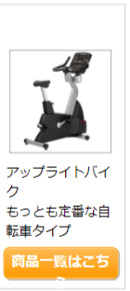
近藤 | http://fitnesstown-pro.jp/html/page1.html | http://fitnesstown-pro.jp/html/page1.html | ○ | ○ |  |  | ○ |  |  |  |  |  |  | ○ |  |  |  |  |  |  |  |  | height:auto問題箇所(近藤) | 画像読み込まれていない（近藤） | ブランドギャップ広い＋ブランドクラスがついている（近藤） | 文字が枠外に（佐藤） | 一列表示になる（佐藤） | カートに入れる以降全て枠外（佐藤） | タイトル上margin:50px追加（近藤） | 値段のズレ（小森） | 見出しのスタイルが違う（佐藤） | 商品一覧が二段になる(近藤) | ブランド名称非表示（近藤） | 写真の横に文字が出てくる | 表がおかしい
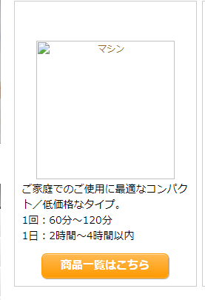
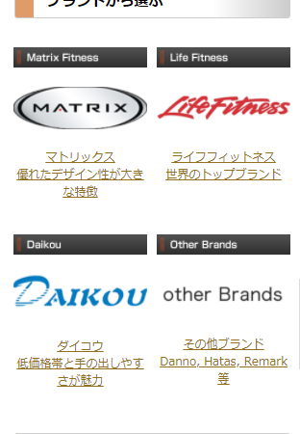
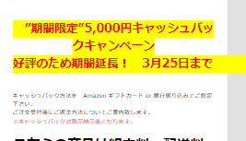
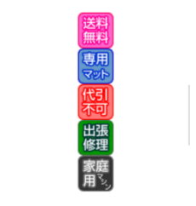
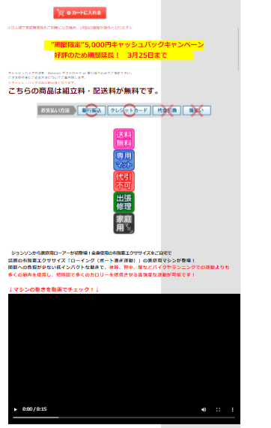
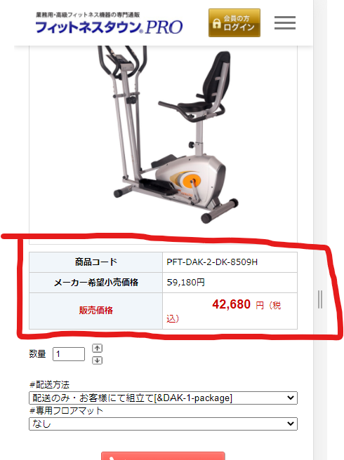
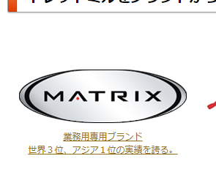
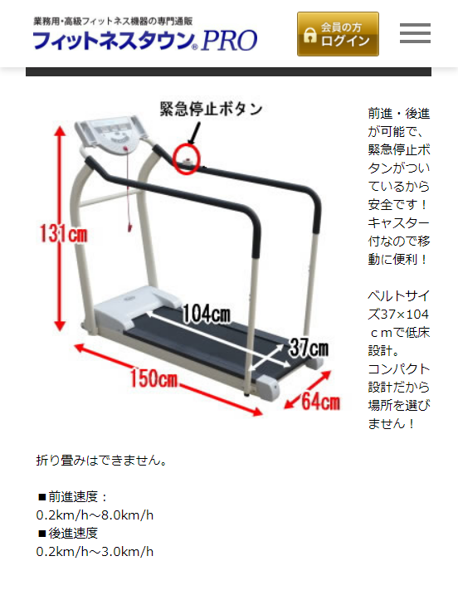
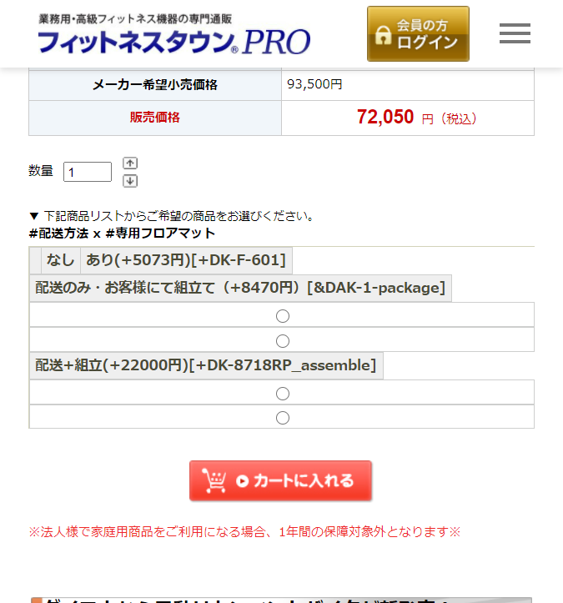
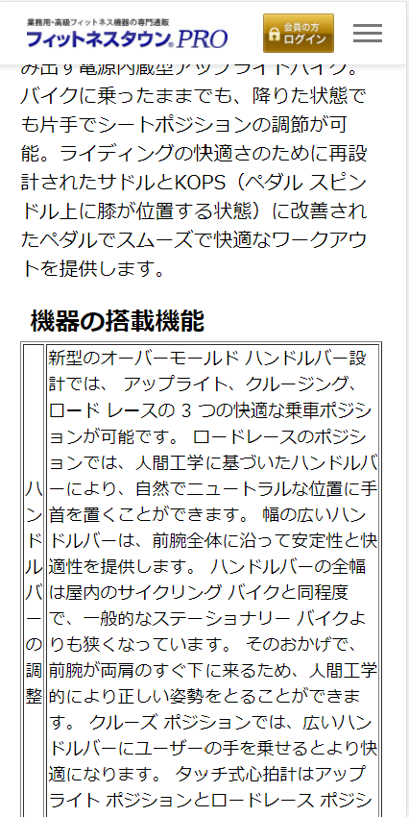
 | http://fitnesstown-pro.jp/html/page10.html |  | ○ | ○ |  |  |  |  |  |  |  |  |  |  |  |  |  |  |  |  |  |  | 価格別はmarginも変更 |  |  |  |  |  | 白・オレンジタイトルあり＋先頭タイトルはいれない
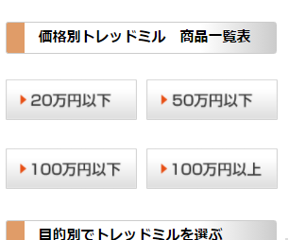
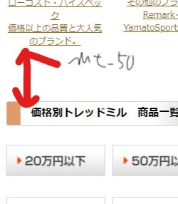
 | http://fitnesstown-pro.jp/html/page11.html |  | ○ | ○
近藤 | http://fitnesstown-pro.jp/html/page12.html |  | ○ | ○ | threadmill | ○ | ○ | ○ |  |  |  |  |  |  | ○ | ○
近藤 | http://fitnesstown-pro.jp/html/page13.html |  | ○ | ○ | bike | ○ | ○ | ○ |  |  |  |  |  |  | ○ | ○
近藤 | http://fitnesstown-pro.jp/html/page14.html |  | ○ | ○ | crosstrainer | ○ |  | ○ |  |  |  |  |  |  | ○ | ○
 | http://fitnesstown-pro.jp/html/page15.html |  | ○ | ○ | stairclimber | ○ |  | ○ |  |  |  | ○
 | http://fitnesstown-pro.jp/html/page16.html |  | ○ | ○ | strength | ○ |  | ○ |  |  |  | ○
 | http://fitnesstown-pro.jp/html/page17.html |  | ○ | ○ | other | ○ |  | ○ |  |  |  | ○
 | http://fitnesstown-pro.jp/html/page18.html |  | ○ | ○ | personal | ○ |  | ○ |  |  |  | ○
 | http://fitnesstown-pro.jp/html/page19.html |  | ○ | ○ | fitness | ○ |  | ○
 | http://fitnesstown-pro.jp/html/page2.html |  | ○ | ○
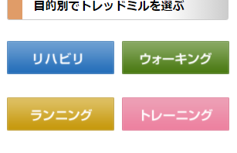
 | http://fitnesstown-pro.jp/html/page20.html |  | ○ | ○ | hospital | ○ |  | ○
 | http://fitnesstown-pro.jp/html/page21.html |  | ○ | ○ | daycare | ○ |  | ○
 | http://fitnesstown-pro.jp/html/page22.html |  | ○ | ○ | leisure | ○ |  | ○
 | http://fitnesstown-pro.jp/html/page23.html |  | ○ | ○ | school | ○ |  | ○
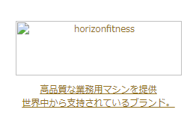
 | http://fitnesstown-pro.jp/html/page24.html |  | ○ | ○ | hotel | ○ |  | ○
 | http://fitnesstown-pro.jp/html/page25.html |  | ○ | ○ | apart | ○ |  | ○
 | http://fitnesstown-pro.jp/html/page26.html |  | ○ | ○ | office | ○ |  | ○
 | http://fitnesstown-pro.jp/html/page27.html |  | ○ | ○
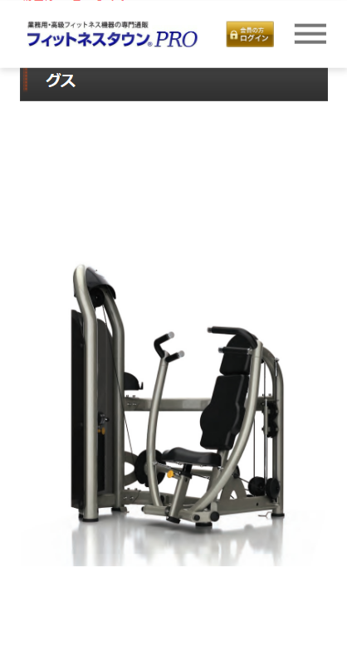
 | http://fitnesstown-pro.jp/html/page28.html |  | ○ | ○ | 白紙
 | http://fitnesstown-pro.jp/html/page29.html |  | ○ | ○ | 白紙
 | http://fitnesstown-pro.jp/html/page3.html |  | ○ | ○
 | http://fitnesstown-pro.jp/html/page30.html |  | ○ | ○ | 白紙
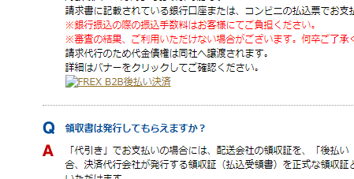
 | http://fitnesstown-pro.jp/html/page31.html |  | ○ | ○ | 白紙
 | http://fitnesstown-pro.jp/html/page32.html |  | ○ | ○ | あ
 | http://fitnesstown-pro.jp/html/page33.html |  | ○ | ○
 | http://fitnesstown-pro.jp/html/page34.html |  | ○ | ○
 | http://fitnesstown-pro.jp/html/page35.html |  | ○ | ○
 | http://fitnesstown-pro.jp/html/page36.html |  | ○ | ○
 | http://fitnesstown-pro.jp/html/page37.html |  | ○ | ○
 | http://fitnesstown-pro.jp/html/page38.html |  | ○ | ○ | page12へ遷移
 | http://fitnesstown-pro.jp/html/page39.html |  | ○ | ○ | page13へ遷移
 | http://fitnesstown-pro.jp/html/page40.html |  | ○ | ○ | page14へ遷移
 | http://fitnesstown-pro.jp/html/page41.html |  | ○ | ○ | end-showroom |  |  |  |  |  |  | ○
 | http://fitnesstown-pro.jp/html/page42.html |  | ○ | ○ | commercial |  |  |  |  |  |  | ○
 | http://fitnesstown-pro.jp/html/page43.html |  | ○ | ○
 | http://fitnesstown-pro.jp/html/page5.html |  | ○ | ○
 | http://fitnesstown-pro.jp/html/page6.html |  | ○ | ○
確認 | http://fitnesstown-pro.jp/html/page8.html |  | ○ | ○ | 要対応 |  |  |  | ○
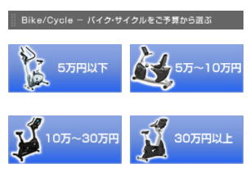
近藤 | http://fitnesstown-pro.jp/html/page9.html |  | ○ | ○ | corp:padding消す
 | https://fitnesstown-pro.jp/ |  | ○ | ○ | page_46(トップページ) |  |  |  |  | ○
近藤 | https://fitnesstown-pro.jp/html/newpage.html?code=1 |  | ○ | ○ |  |  | ○ |  |  |  |  |  |  | ○
 | https://fitnesstown-pro.jp/shop/basket.html |  | ○ | ○
 | https://fitnesstown-pro.jp/shop/idinfo.html |  | ○ | ○
近藤 | https://fitnesstown-pro.jp/shopbrand/010/001/Y/ |  | ○ | ○ |  |  |  |  |  |  |  |  |  | ○
近藤 | https://fitnesstown-pro.jp/shopbrand/010/002/Y/ |  | ○ | ○ |  |  |  |  |  |  |  |  |  | ○
近藤 | https://fitnesstown-pro.jp/shopbrand/010/003/Y/ |  | ○ | ○ |  |  |  |  |  |  |  |  |  | ○
近藤 | https://fitnesstown-pro.jp/shopbrand/010/004/Y/ |  | ○ | ○ |  |  |  |  |  |  |  |  |  | ○
近藤 | https://fitnesstown-pro.jp/shopbrand/010/Y/ |  | ○ | ○ |  |  |  |  |  |  |  |  |  | ○
近藤 | https://fitnesstown-pro.jp/shopbrand/011/001/Y/ |  | ○ | ○ |  |  |  |  |  |  |  |  |  | ○
近藤 | https://fitnesstown-pro.jp/shopbrand/011/002/Y/ |  | ○ | ○ |  |  |  |  |  |  |  |  |  | ○
近藤 | https://fitnesstown-pro.jp/shopbrand/011/003/Y/ |  | ○ | ○ |  |  |  |  |  |  |  |  |  | ○
近藤 | https://fitnesstown-pro.jp/shopbrand/011/004/Y/ |  | ○ | ○ |  |  |  |  |  |  |  |  |  | ○
近藤 | https://fitnesstown-pro.jp/shopbrand/011/Y/ |  | ○ | ○ |  |  |  |  |  |  |  |  |  | ○
近藤 | https://fitnesstown-pro.jp/shopbrand/012/002/Y/ |  | ○ | ○ |  |  |  |  |  |  |  |  |  | ○
近藤 | https://fitnesstown-pro.jp/shopbrand/012/003/Y/ |  | ○ | ○ |  |  |  |  |  |  |  |  |  | ○
近藤 | https://fitnesstown-pro.jp/shopbrand/012/004/Y/ |  | ○ | ○ |  |  |  |  |  |  |  |  |  | ○
近藤 | https://fitnesstown-pro.jp/shopbrand/012/Y/ |  | ○ | ○ |  |  |  |  |  |  |  |  |  | ○
近藤 | https://fitnesstown-pro.jp/shopbrand/013/001/Y/ |  | ○ | ○ |  |  |  |  |  |  |  |  |  | ○
近藤 | https://fitnesstown-pro.jp/shopbrand/013/002/Y/ |  | ○ | ○ |  |  |  |  |  |  |  |  |  | ○
近藤 | https://fitnesstown-pro.jp/shopbrand/013/003/Y/ |  | ○ | ○ |  |  |  |  |  |  |  |  |  | ○
近藤 | https://fitnesstown-pro.jp/shopbrand/013/004/Y/ |  | ○ | ○ |  |  |  |  |  |  |  |  |  | ○
近藤 | https://fitnesstown-pro.jp/shopbrand/013/Y/ |  | ○ | ○ |  |  |  |  |  |  |  |  |  | ○
近藤 | https://fitnesstown-pro.jp/shopbrand/014/001/Y/ |  | ○ | ○ |  |  |  |  |  |  |  |  |  | ○
近藤 | https://fitnesstown-pro.jp/shopbrand/014/001/Y/page1/price/ |  | ○ | ○ |  |  |  |  |  |  |  |  |  | ○
近藤 | https://fitnesstown-pro.jp/shopbrand/014/002/Y/ |  | ○ | ○ |  |  |  |  |  |  |  |  |  | ○
近藤 | https://fitnesstown-pro.jp/shopbrand/014/002/Y/page1/price/ |  | ○ | ○ |  |  |  |  |  |  |  |  |  | ○
近藤 | https://fitnesstown-pro.jp/shopbrand/014/003/Y/ |  | ○ | ○ |  |  |  |  |  |  |  |  |  | ○
近藤 | https://fitnesstown-pro.jp/shopbrand/014/003/Y/page1/price/ |  | ○ | ○ |  |  |  |  |  |  |  |  |  | ○
近藤 | https://fitnesstown-pro.jp/shopbrand/014/004/Y/ |  | ○ | ○ |  |  |  |  |  |  |  |  |  | ○
近藤 | https://fitnesstown-pro.jp/shopbrand/014/004/Y/page1/price/ |  | ○ | ○ |  |  |  |  |  |  |  |  |  | ○
近藤 | https://fitnesstown-pro.jp/shopbrand/014/005/Y |  | ○ | ○ |  |  |  |  |  |  |  |  |  | ○
近藤 | https://fitnesstown-pro.jp/shopbrand/014/005/Y/ |  | ○ | ○ |  |  |  |  |  |  |  |  |  | ○
近藤 | https://fitnesstown-pro.jp/shopbrand/014/007/Y |  | ○ | ○ |  |  |  |  |  |  |  |  |  | ○
近藤 | https://fitnesstown-pro.jp/shopbrand/014/007/Y/ |  | ○ | ○ |  |  |  |  |  |  |  |  |  | ○
近藤 | https://fitnesstown-pro.jp/shopbrand/014/008/Y/ |  | ○ | ○ |  |  |  |  |  |  |  |  |  | ○
近藤 | https://fitnesstown-pro.jp/shopbrand/014/009/Y |  | ○ | ○ |  |  |  |  |  |  |  |  |  | ○
...

医療の王様
 |  |  |  |  | imgが左寄せに | grid | table | cart | margin
 |  |  |  |  | 崩れA | 崩れB | 崩れC | 崩れD | 崩れE | 崩れF | 崩れG | 崩れH | 崩れI | 崩れJ | 崩れK | 崩れL | 崩れM | 崩れN | 崩れO | 崩れP | 崩れQ | 崩れR
 |  |  |  |  | 崩れA |  |  | 崩れB |  |  | 崩れC |  |  | 崩れD |  |  | 崩れE
 |  |  |  |  | 画像が左寄せ |  |  | grid |  |  |  |  |  |  |  |  | marginがほしい
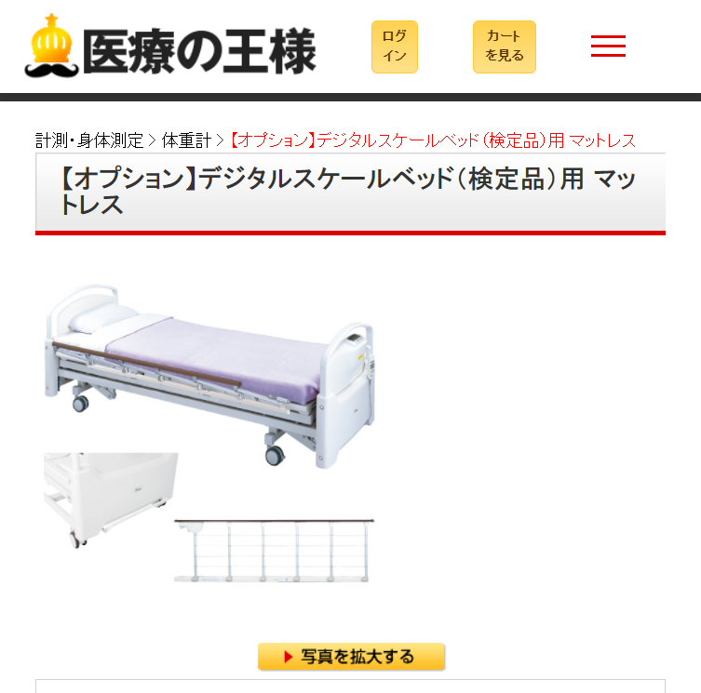
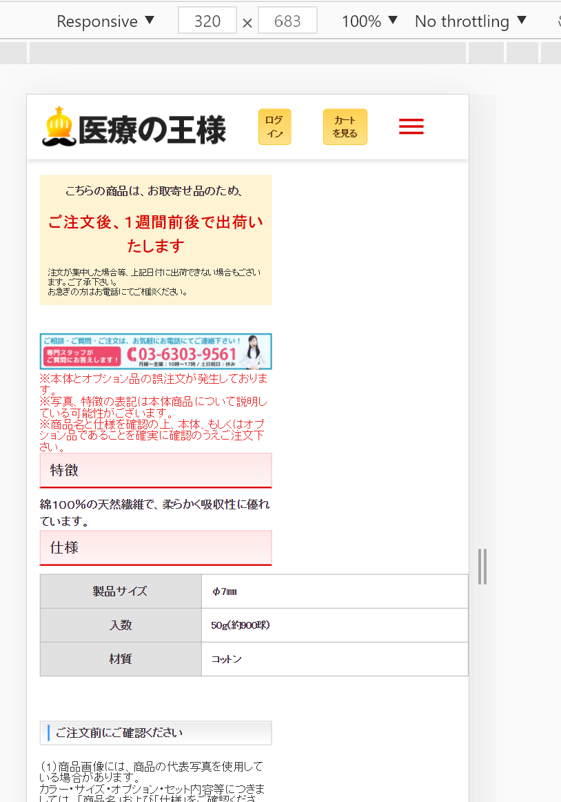
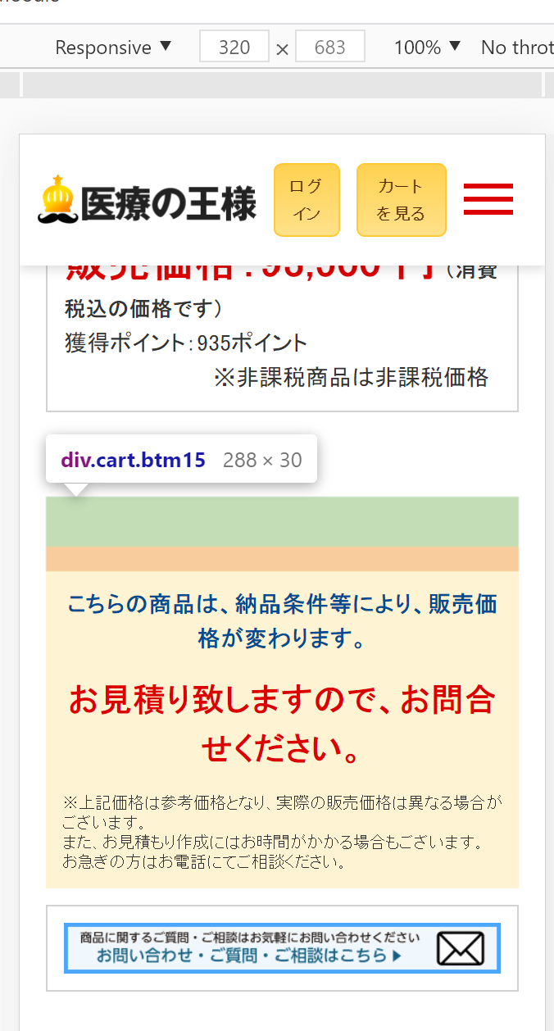

 |  | 医療の王様 | 進捗率

 | Address | Address | 着手完 | デプロイ済 | 崩れA | 崩れB | 崩れC | 崩れD | 崩れE | 崩れF | 崩れG | 崩れH | 崩れI | 崩れJ | 崩れK | 崩れL | 崩れM | 崩れN | 崩れO | 崩れP | 崩れQ | 崩れR
近藤 | https://iryoking.com/ |  | × | ×
 | https://iryoking.com/html/page1.html |  | × | ×
 | https://iryoking.com/html/page2.html |  | × | ×
 | https://iryoking.com/html/page3.html |  | × | ×
 | https://iryoking.com/html/page4.html |  | × | ×
 | https://iryoking.com/html/page5.html |  | × | ×
...

